Pruim
Ras |  | Synoniemen | Ouderdom | Herkomst en afstamming | Algemeen |  |  |  |  |  |  |  |  |  |  |  |  |  |  |  |  |  |  |  |  |  |  |  |  |  |  |  |  |  | Gebruik |  |  |  |  |  |  |  |  |  |  |  |  |  |  |  |  | Gevoeligheid voor ziekten en plagen
 |  |  |  |  |  |  |  |  |  |  |  | geschikte boomvorm |  |  |  |  |  |  |  |  |  | plaats leiboom |  |  |  |  |  |  |  |  |  |  |  |  |  | vrucht |  |  |  | gebruiksmogelijkheden |  |  |  |  |  |  |  |  |  |  |  | plagen |  |  |  |  |  |  |  |  |  |  |  | ziekten |  |  |  |  |  | overig
Pruim |  |  |  |  | groeikracht | afwijkende kroonvorm | vruchtbaarheid | vruchtdracht | beurtjaargevoeligheid | windvastheid vruchten | nachtvorstgevoeligheid | hoogstam | halfstam | struik | spil | leivormen (algemeen) | piramide | snoer | palmet | waaier | berceau | vollewindsleiding | potcultuur | gevels/muren | west | zuidwest | zuid | zuidoost | oost | noordoost | noord | noordwest | groei(plaats)eisen | bloeitijd | rijp/oogsttijd | vorm | kleur | vruchtvlees | smaak | banketbakkerij | drogen | industriële verwerking | inmaken/jam | keukenvrucht | most/wijn/destillaat | sapbereiding | siervrucht | stoven/compôte | stroop | tafelvrucht/dessert | Overige gebruiksmogelijkheden | appelbladmineermot | appelbloedluis | appelbloesemkever | appelzaagwesp | bladluizen | bladrollers | fruitmot | fruitspintmijt | perebloesemkever | pereringworm | wantsen | wintervlinder | appelmeeldauw | bacteriekanker | bacterievuur | loodglans | schurft | vruchtboomkanker | gommen | kurkstip | moniliarot | scheuren/barsten | Gezondheidsstatus

Abricot Vert |  | zie Reine Claude Verte
Abricotée Blanche | 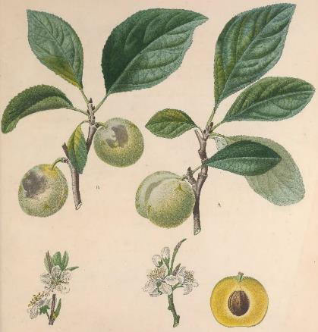 | Prune Dauphine (niet verwarren met de Dubbele Boerenwitte of de Reine Claude Petite) |  | wrs Frankrijk | + |  |  | ++ |  |  |  |  |  |  |  |  |  |  |  |  |  |  |  |  |  |  |  |  |  |  |  |  |  |  | begin sep - half sep | groot, hoogrond, diepe naad | groengeel tot geelwit met groenige aderen, rode vlekjes en stippen; aan zonzijde zachte rode blos, geheel bedekt met dons | zacht, sappig, steen laat gemakkelijk los | zoet, aangenaam aroma, iets gemuskeerd
Abricotée de Braunau | 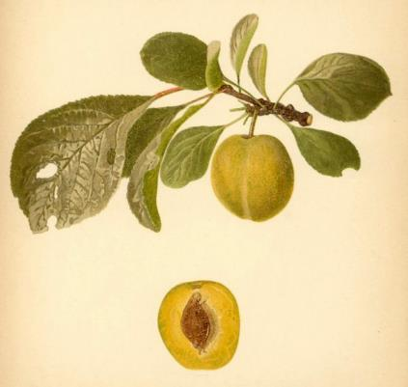 | Braunauer Aprikosenartige Pflaume, Reine Claude de Braunau | ca 1810 | Duitsland (toevalszaailing gevonden rond 1810 bij Braunau) | + |  |  | + |  |  |  |  |  |  |  |  |  |  |  |  |  |  |  |  |  |  |  |  |  |  |  |  |  |  | eind aug - begin sep | hoogrond, iets afgeplat aan beide zijden, ondiepe naad, sterk berijpt | groen, bij rijheid groengeel tot licht groengeel | geel, knappend, fijn, sappig, pit laat gemakkelijk los | aromatisch |  |  |  |  |  |  |  |  |  |  | ++
Abricotée Rouge |  | zie Rode Abrikozenpruim
Abrikoospruim |  | zie Rode Abrikozenpruim
Admiral Rigny |  | zie Admiral Rignÿ
Admiral Rignÿ | 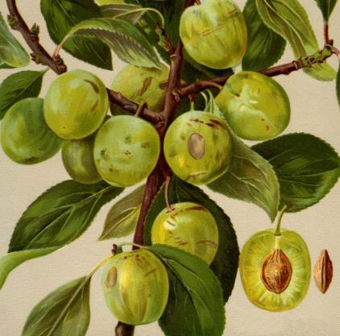 | Admiral Rigny | ca 1820 | Frankrijk (in 1820 gevonden bij Bollweiler, Elzas) | + |  |  | + |  |  |  |  |  |  |  |  |  |  |  |  |  |  |  |  |  |  |  |  |  |  |  |  |  |  | eind aug - begin sep | hoogrond | bleek geelgroen tot geel, met donkere groene strepen en witte puntjes. Soms een rozerode blos met paarse vlekjes aan de zonzijde | groengeel, fijn, stevig, sappig, steen laat makkelijk los | typisch reine claude aroma |  |  |  |  |  |  |  |  |  |  | ++
Affies (Dr) |  | zie Kroosje
Agener Pflaume |  | zie Prune d'Agen
Albert's Damascene |  | zie Witte Eierpruim
Albertus Damepflaume |  | zie Witte Eierpruim
Alderton |  | zie Victoria
Almindelig Gron Reine Claude |  | zie Reine Claude Verte
Altesse Blanche |  | zie Dubbele Boerenwitte
Altesse Double |  | zie Italiaanse Kwets
Altesse Double de Liège |  | zie Italiaanse Kwets
Altesse Ordinaire |  | zie Hauszwetsche
Altesse Simple |  | zie Hauszwetsche
Althann Ringlo |  | zie Reine Claude d'Althan
Althanns Reneklode |  | zie Reine Claude d'Althan
Amaliapflaume |  | zie Rode Eierpruim
Amelie Noir |  | zie Précoce de Tours
Amelie Violette |  | zie Monsieur Hâtif
Amiral de Rigny |  | zie Admiral Rignÿ
Anna Lawson |  | zie Anne Lawson
Anna Späth | 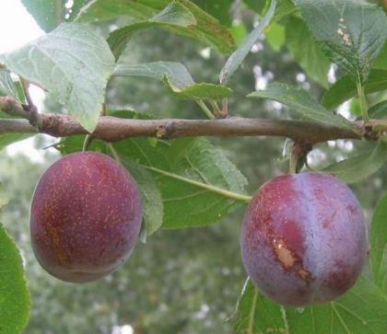 |  | 1870 | wrs Hongarije (volgens Engelse bronnen in 1870 in Kadoszberg gevonden en door Späth uit Rixdorf bij Berlijn in 1947 geïntroduceerd. Andere bronnen melden een Duitse herkomst met 1860 en 1874 als introductiejaar. Ouders onbekend) | o |  | laat | ++ | - |  |  | + | + | + | + | + |  |  | + | + |  | + |  | + |  |  |  |  |  |  |  |  |  | midden | half sep - eind sep | ovaal, middelgroot, stevige huid, losse steen | donker, roodpaars tot blauwachtig-paars met veel grijze stipjes en licht blauwe waas | geelgroen, stevig, sappig | goed, zoetzuur | + |  |  | + | + |  |  |  |  |  | ++ |  |  |  |  |  |  |  |  | - |  |  |  |  |  |  |  | - |  |  |  |  | - |  | gezond
Anne Lawson | 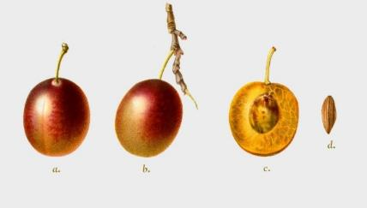 | Anna Lawson | voor 1860 |  | + |  |  | ++ |  |  |  | ++ |  |  |  |  |  |  |  |  |  |  |  |  |  |  |  |  |  |  |  |  |  |  | eind aug | middelgroot, zeer regelmatig, naad bijna vlak, stempelpunt klein | witgeel tot geel, overdekt met bruinviolet of rooskleurig paars, soms gevlekt of gestipt, dunne witblauwe waas | groenachtig geel, lichtbruine aders, zacht, saprijk, steen zelden los | zoet, zeer geurig, aangenaam |  |  |  |  |  |  |  |  |  |  | +
Apricot Cage |  | zie Rode Abrikozenpruim
Askew's Golden Egg |  | zie Witte Eierpruim
Askew's Purple Egg |  | zie Rode Eierpruim
Auguste Zwetsche |  | zie Italiaanse Kwets
Augustpflaume |  | zie Hauszwetsche
Avalon | 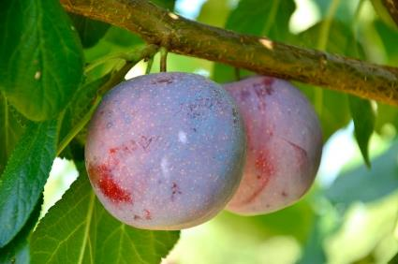 |  | 1970 | Engeland (vrij bestoven zaailing van 'Reeves', gewonnen in 1970 in het Long Ashton Research Station, Bristol. Engeland. Geïntroduceerd in 1989. Bij vergissing is een tijdlang een andere zaailing van mindere kwaliteit onder de naam Avalon gepresenteerd) | + |  | vroeg | ++ | + |  |  |  |  |  |  |  |  |  |  |  |  |  |  |  |  |  |  |  |  |  |  |  |  | vroeg | eind aug - half sep | middelgroot, eirond, harde schil, bedauwd | roodblauw tot rrodbruin, met witte stipjes op een goudgele ondergrond | gooudgeel tot licht geeloranje, sappig, steen los | rinszoet, goed aroma |  |  |  | + | ++ |  |  |  |  |  | ++ | de schil is gevoelig voor scheuren tijdens de pluk |  |  |  |  |  |  |  |  |  |  |  |  |  |  |  | o
Avantpruim |  | zie Prune Cerise
Azur Hâtive |  | zie Monsieur Hâtif
Backpflaume |  | zie Hongaarse Kwets
Bakpruim |  | zie Hongaarse Kwets
Bangertse Tonneboer |  | zie Tonneboer
Basler Zwetsche |  | zie Hauszwetsche
Bauernpflaume |  | zie Hauszwetsche
Bavay's Reine Claude |  | zie Reide Claude de Bavay
Beekman's Scarlet |  | zie Bleeker's Scarlet
Belgian Purple |  | zie Bleue de Belgique
Belgische Damascene |  | zie Bleue de Belgique
Belgium Purple |  | zie Bleue de Belgique
Belle |  | zie Belle de Louvain
Belle de Louvain | 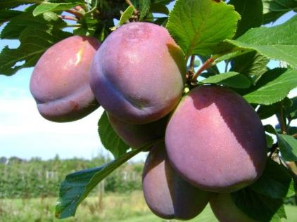 | Hondskloten (Belgisch Limburg), Karnebroeken (Brugge), Monstrueuse, Paterskloten (Brabant), Prune de Pape, Schone van Leuven, Schöne von Löwen, en ten onrechte ook Eierpruim, Monsieur Hâtif en Rode Eierpruim | voor 1845 | België (gevonden door Alexandre Bivort op de kwekerij van 'Van Mons' in Leuven in 1845. Het heeft een grote verspreiding gekend. Veel geteeld in de Betuwe) | + |  | laat | ++ | o |  |  | + | + | + |  | + |  |  |  | + |  |  | + | + |  |  |  |  |  |  |  |  |  | laat | half aug - eind aug | groot, langwerpig aan een kant enigzins afgeplat, ondiepe groef, grote steen | donker roodblauw; zachte huid | geelgroen, zeer saprijk | flauw, matig | ++ |  | + | ++ | ++ |  |  |  | ++ |  | + |  |  |  |  |  |  |  |  | - |  |  |  |  |  | o |  | + |  |  |  |  |  |  | gezond
Betuwse Kwets | 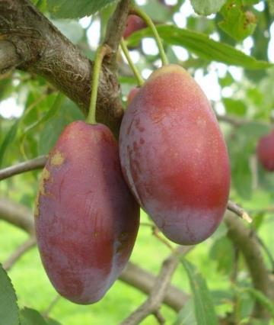 | Kattetongen, Krombekken, Steen op Steen, Stinkers, Zoete Kwets | oud | Nederland |  |  |  | ++ |  |  |  |  |  |  |  |  |  |  |  |  |  |  |  |  |  |  |  |  |  |  |  |  |  |  | sep | vrij klein, opvallend lang en smal, met punt | paarsblauw, bedauwd | sappig, steen los, vaak met tweede klein steentje | zoet met wijnachtig aroma |  |  |  |  | ++ |  |  |  | + |  | ++
Betuwse Kwets |  | zie Hongaarse Kwets
Black Mogul |  | zie Diamantpruim
Blaue Dronet |  | zie Damas Dronet Bleu
Blaue Eierpflaume |  | zie Blauwe Eierpruim
Blaue Hauspflaume |  | zie Hauszwetsche
Blaue Kaiserpflaum |  | zie Blauwe Eierpruim
Blaue Kaiserpflaume |  | zie Rode Eierpruim
Blaue Reineclaude |  | zie Reine Claude Violette
Blaue Reneklode |  | zie Reine Claude Bleue
Blauwe Eierpruim | 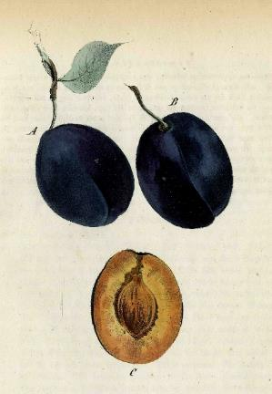 | Blaue Eierpflaume, Blaue Kaiserpflaume, Blauwe Keizerinnepruim, Dame Aubert Violette, Grosse Blaue Eierpflaume, Imperiale Violette, Oeil de Boeuf, Violette Jerusalemspflaume, Wahre Blaue Eierpflaume en ten onrechte ook Dame Aubert Rouge | zeer oud |  | o |  |  | o |  |  |  |  |  |  |  |  |  |  |  |  |  |  |  |  |  |  |  |  |  |  |  |  | vraagt een warme standplaats |  | half aug - half sep | middelgroot tot groot, langwerpig eivormig, met duidelijke naad | blauwpaars, aan schaduwkant donker paarsrood, dikke blauwe waas | groen- tot bleekgeel, fijn, matig sappig, steen laat niet helemaal los | aangenaam zoet en aromatisch |  | ++ |  |  | + |  |  |  |  |  | + | wordt snel melig
Blauwe Franse Wijnpruim |  | zie Monsieur Hâtif
Blauwe Keizerinnepruim |  | zie Blauwe Eierpruim
Blauwe Koningspruim |  | zie Royale de Tours
Blauwe Kwets |  | zie Italiaanse Kwets
Blauwe Reine Claude |  | zie Monsieur Hâtif
Blauwe van Rillaar |  | zie Sanctus Hubertus
Blauwe Wijnpruim |  | zie Monsieur Hâtif
Bleeker's Rote Pflaume |  | zie Bleeker's Scarlet
Bleeker's Scarlet | 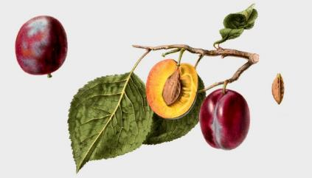 | Beekman's Scarlet, Bleeker's Rote Pflaume, Lombard | ca 1830 | Amerika (gewonnen door Richter Platt te Whitesborough (New York) en door de Maatschappij van Tuinbouw in Massachusets Lombard vernoemd naar dhr Lombard te Springfield) | o |  |  | ++ |  |  |  | ++ | + |  |  | + | + |  |  | + |  |  |  | + |  |  |  |  |  |  |  |  | moet veel gedund worden |  | eind aug - half sep | klein tot middelgroot, regelmatig gevormd, ovaal-rond, aan beide zijden wat afgeplat | fraai rood tot bruinrood, waardoor hier en daar een groenachtig geel zichtbaar is, met fijne, goudachtig groene en rode stippen en met een dun, blauwachtig waas overdekt | goudgeel, aan de zonzijde met wat rood gemengd, steen niet volledig los |  |  |  |  |  | ++ |  |  |  |  |  | ++
Bleue de Belgique | 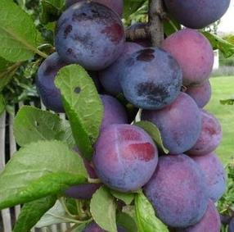 | Belgian Purple, Belgische Damascene, Belgium Purple, Bleue de Bergues, Bleue de Perck, Bleue de Perque, Percksche Blauwe | voor 1850 | België (ouders onbekend. Omstreeks 1853 geïntroduceerd. Er zijn vele typen of zelfs rassen in omloop die deze naam dragen) | o |  | midden | + |  |  |  | + | + | + |  | + |  |  |  | + |  |  |  | + |  |  |  |  |  |  |  |  | let op tijdig uitdunningsnoei toe te passen vanwege afhangend vruchthout | vroeg | eind aug - begin sep | middelmatig groot, eirond | donkerblauw met waslaag | geelachtig, vast, sappig | aangenaam |  |  |  | + | + |  |  |  | + |  | + |  |  |  |  |  |  |  |  |  |  | - |  |  |  |  |  | o |  |  |  |  |  |  | gezond
Bleue de Bergues |  | zie Bleue de Belgique
Bleue de Perck |  | zie Bleue de Belgique
Bleue de Perque |  | zie Bleue de Belgique
Bleue d'Italien |  | zie Italiaanse Kwets
Blue Gage |  | zie Monsieur Hâtif
Blue Perdrigon |  | zie Perdrigon Violet
Blue Rock | 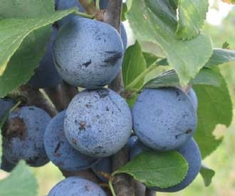 |  | voor 1880 | Engeland (gewonnen uit onbekende ouders door Th. Rivers uit Sawbridgeworth, Herts. en omstreek 1897 geïntroduceerd) | o |  |  | + |  |  |  |  |  |  |  |  |  |  |  |  |  |  |  |  |  |  |  |  |  |  |  |  |  | vroeg | half aug - eind aug |  | donkerblauw met waslaag |  |  |  |  |  |  |  |  |  |  | ++ |  | +
Bluefre | 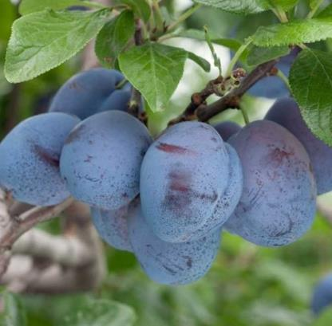 |  | voor 1947 | Verenigde Staten (gewonnen uit een kruising van 'Stanley' met 'President' door het Missouri State Fruit Experimental Station en in 1947 geïntroduceerd) | o |  | vroeg | ++ | - |  | - |  |  |  |  |  |  |  |  |  |  |  |  |  |  |  |  |  |  |  |  |  |  | laat | begin sep - half sep | redelijk groot, eivormig | blauwpaars en mooi berijpt | geelgroen, stevig | zoetzuur, smakelijk |  | + |  | + | + |  |  |  |  |  | ++ | bewaarheid 10 tot 30 dagen |  |  |  |  |  |  |  |  |  |  |  |  |  | +
Boerengeeltje |  | zie Enkele Boerenwitte
Bolmar |  | zie Washington
Bolmar's Washington |  | zie Washington
Bonum Magnum |  | zie Witte Eierpruim
Bradford Gage |  | zie Reine Claude Verte
Braunauer Aprikosenartige Pflaume |  | zie Abricotée de Braunau
Bricette |  | zie Gele Catharinapruim
Brignole Violet |  | zie Monsieur Hâtif
Brignole Violet |  | zie Perdrigon Violet
Brioolpruim |  | zie Monsieur Hâtif
Brisette |  | zie Gele Catharinapruim
Bruyn Gage |  | zie Reine Claude Verte
Bühler Frühzwetsche | 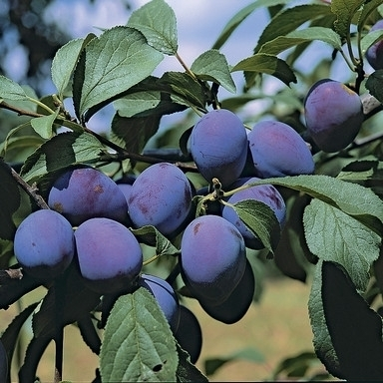 | Bühler Zwetsche |  | Duitsland (afkomstig uit Bühl bij Baden-Baden) | + |  | midden | + | o |  |  |  |  |  |  |  |  |  |  |  |  |  |  |  |  |  |  |  |  |  |  |  | warme, beschutte plaatsen met verse, vochtige en voedzame grond zijn ideaal | midden | aug |  | helderblauw | geelgroen, steen laat goed los | zoetzuur aroma | + |  |  | + |  | + | + |  |  |  | ++ | in oorsprongsgebied vooral populair op fijn gistdeeg, de 'Zwetschgenkuchen', met fijn boterkruim; ook geschikt voor pruimenbrandewijn, gebakken fruit, wijn, pruimenjam, conserven en sappen
Bühler Zwetsche |  | zie Bühler Frühzwetsche
Burbank | 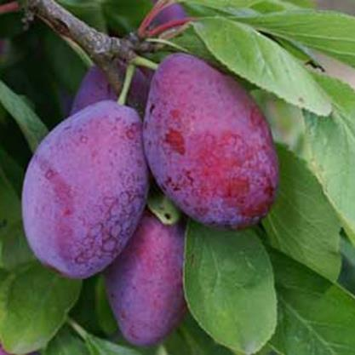 | Giant Prune | 1883 | Verenigde Staten (gewonnen uit zaad van een Japanse pruim door M. Luther Burbank uit Santa Rosa, Californië. Een der eerste Japanse variëteiten van de groep Prunus salicina die in het begin van de 20ste eeuw is ingevoerd) | + |  |  | ++ | + |  | + |  | + | + |  | + |  |  |  | + |  |  |  | + |  | + | + | + |  |  |  |  | warme standplaats | vroeg | begin aug - half aug | erg groot, ovaal | donkerrood met gele stippen of oranjegeel gevlekt | amberkleurig, stevig, sappig, knappend, steen laat gemakkelijk los | rijke, zoete smaak |  |  |  | ++ | + |  |  |  |  |  | ++ | vruchten laten snel los van de steel; ideaal voor het maken van jam en chutneys; vruchtvlees blijft stevig bij bakken |  |  |  |  |  |  |  |  |  |  |  |  |  |  |  |  |  |  |  |  |  |  | gezond
Burbank Giant |  | zie Giant Prune
Burgnon Gage |  | zie Reine Claude Verte
Bury Seedling |  | zie Coe's Golden Drop
Caledonian |  | zie Nectarinepruim
Cataloniepruim (Westland) |  | zie Rode Eierpruim
Cathalonische Pflaume |  | zie Rode Eierpruim
Catharinapruim |  | zie Gele Catharinapruim
Cerisette |  | zie Prune Cerise
Cerisette |  | zie Engelse Kroosjes
Cloth of Gold |  | zie Drap d'Or d'Esperen
Coe's |  | zie Coe's Golden Drop
Coe's Fine Late Red |  | zie Coe's Golden Drop |  | Engeland |  |  |  |  |  |  |  | + | + |  |  | + |  |  |  | + |  |  |  | + |  |  |  |  |  |  |  |  |  |  | okt |  | roodpurper |  |  |  |  |  |  |  |  |  |  |  |  | ++
Coe's Golden Drop | 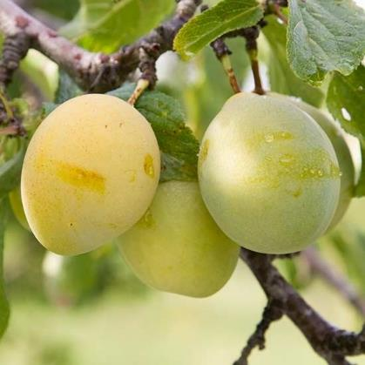 | Bury Seedling, Coe's, Coe's Fine Late Red, Coe's Goutte d'Or, Coe's Imperial, Coe's Rotgefleckte, Coe's Rothgefleckte Pflaume, Duc de Waterloo, Fair's Golden Drop, Golden Drop, Golden Gage, Goutte d'Or, New Golden Drop, Waterloo | 1790 | Engeland (gewonnen uit een kruising van 'Reine Claude Verte' met 'Witte Eierpruim' door Jervaise Coe, een hovenier uit Bury St. Edmunds, Suffolk) | + |  |  | + | o |  |  | + | + | + | + | + | + |  |  | + |  | + | + | + | + | + | + |  | + |  | + |  |  | vroeg | half sep - eind sep | zeer groot, ovaal, wat versmald bij de steel | goudgeel met roodachtige vlekken gestipt | geel tot roodgeel, fijn, vast | heerlijk zoet, met abrikozenaroma |  | ++ |  |  |  |  |  | + |  |  | ++ |  |  |  |  |  |  |  |  | - |  |  |  |  |  |  |  |  |  |  |  |  | +
Coe's Goutte d'Or |  | zie Coe's Golden Drop
Coe's Imperial |  | zie Coe's Golden Drop
Coe's Rotgefleckte |  | zie Coe's Golden Drop
Coe's Rothgefleckte Pflaume |  | zie Coe's Golden Drop
Columbia | 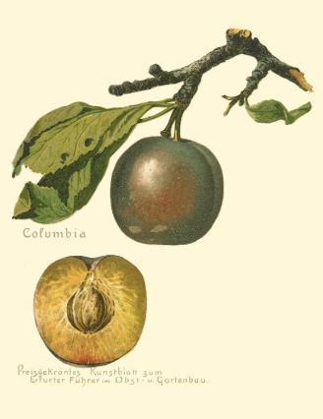 |  | ca 1860 | Verenigde Staten (zaailing van de Reine Claude Verte', gewonnen door M.L. Lawrence te Hudson, New York) |  |  |  |  |  |  |  | + | + |  |  | + | + |  |  | + |  |  |  | + |  |  |  |  |  |  |  |  | in warme grond |  | eind aug - begin sep | zeer grote geheel ronde tot hoogronde pruim, wat scheef van vorm | licht tot diep donker roodbruinig paars met dofgelige vlekjes en stippen met dik blauw waas, waardoorheen aan de schaduwkant rood bruin doorschijnt | groengeel tot oranje vruchtvlees, zacht, wat droog | zoet met zacht en fijn aroma |  |  |  |  |  |  |  |  |  |  | ++
Conducta |  | zie Reine Claude Conducta
Count Althans Gage |  | zie Reine Claude d'Althan
Cyprische Eierpflaume |  | zie Rode Eierpruim
Czar | 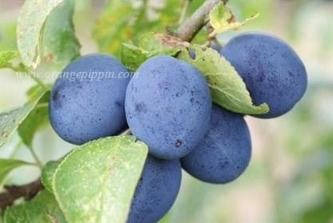 | The Czar | voor 1871 | Engeland (gewonnen uit een kruising van 'Prince Albert' met vermoedelijk 'Early Prolific' door het kwekershuis van Thomas Rivers, Sawbridgeworth, Herts. en in 1878 geïntroduceerd. Vernoemd naar de Russische tsaar wegens een bezoek aan Engeland) | o |  | vroeg | ++ | - |  | - | + | + | + |  | + |  |  | + | + |  |  | + | + |  |  |  |  |  |  |  |  | niet op Varkenspruim of Myrobalan B; regelmatig dunnen voor goede vruchtkwaliteit | laat | begin aug - half aug | vrijwel rond, matig groot, plomp met duidelijke groeven | paarsblauw | geelgroen, redelijk stevig, matig saprijk, pit laat gemakkelijk los | zoet, matig | + |  |  | + | ++ |  |  |  | ++ |  | + |  |  |  |  |  |  |  |  | + |  |  |  |  |  | o |  | ++ |  |  |  |  | +
Dadelpruim |  | zie Hongaarse Kwets
D'Agen |  | zie Prune d'Agen
Damas Aubert |  | zie Witte Eierpruim
Damas Gros |  | zie Hauszwetsche
Damas Jaune |  | zie Mirabelle de Nancy
Damas Long |  | zie Hongaarse Kwets
Damas Vert |  | zie Reine Claude Verte
Damas Violet Lonquet | 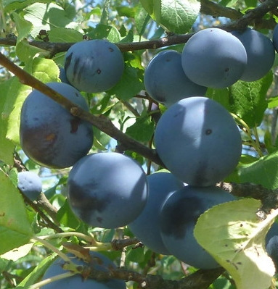 | Great Damask Violet Plum, Lange Violette Damascene, Lange Violette Damascener Pflaume | voor 1850 |  |  |  |  |  |  |  |  |  |  |  |  |  |  |  |  |  |  |  |  |  |  |  |  |  |  |  |  |  |  |  | eind aug | rond | paarsblauw | geelgroen |  |  |  |  | ++ |  |  |  |  |  |  | ++
Dame Ambert |  | zie Witte Eierpruim
Dame Ambert Blanche |  | zie Witte Eierpruim
Dame Ambert Jaune |  | zie Witte Eierpruim
Dame Aubert |  | zie Witte Eierpruim
Dame Aubert Blanche |  | zie Witte Eierpruim
Dame Aubert Jaune |  | zie Witte Eierpruim
Dame Aubert Rouge |  | zie ook Blaue Eierpflaume
Dame Aubert Rouge |  | zie Rode Eierpruim
Dame Aubert Violette |  | zie Blauwe Eierpruim
Dauphine |  | zie Reine Claude Verte
Dauphine |  | zie Victoria
D'Autriche |  | zie Hongaarse Kwets
Denniston's Red |  | zie Denniston's Superb
Denniston's Superb | 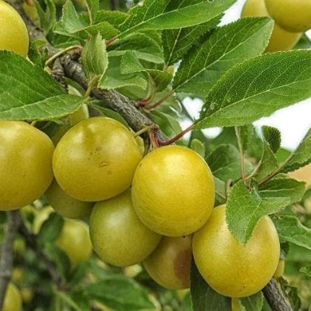 | Denniston's Red, Imperial Gage, Reine Claude Verte Superieur, Rouge de Denniston, Superbe de Denniston, White Gage | voor 1835 | Verenigde Staten (gewonnen door Isaac Denniston uit Albany, New York en rond 1835 geïntroduceerd) | + |  | midden | + |  |  |  | + |  |  |  | + |  |  |  | + |  |  |  | + |  |  |  |  |  |  |  |  | op bijna elke goed doorlatende grond; niet in zware klei | midden | half aug | klein, rond | groen | groen-goudkleurig, sappig | zoet |  |  |  | + | + |  |  |  | + |  | ++ |  |  |  |  |  |  |  |  |  |  |  |  |  |  |  |  |  |  |  |  |  |  |  | zeer gezond
Denyers |  | zie Victoria
Deutsche Blaue Zwetsche |  | zie Hauszwetsche
Deutsche Kwets |  | zie Hauszwetsche
Diamantpflaume |  | zie Diamantpruim
Diamantpruim | 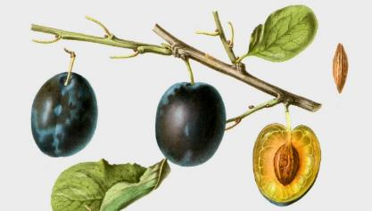 | Black Mogul, Diamantpflaume, Diamond | voor 1830 | Engeland (een toevalszaailing gevonden in een heg door dhr. Diamond uit Brenchley, Kent en door dhr. Hooker, Kent rond 1830 geïntroduceerd) | + | + |  | ++ |  |  |  | + |  |  |  |  | + |  |  | + |  |  |  |  |  |  |  |  |  |  |  |  |  | vroeg | eind aug - half sep | groot, zeer regelmatig gevormd, hoogrond tot lang eivormig, met een vrij diepe naad | zwartblauw, met enkele fijne, bruingele stipjes, geheel met een dik, witblauw waas bedekt | helder goudgeel, onder de schil en bij de steen roodachtig bruin, tamelijk grof, vast, weinig saprijk | zoet met zacht rins, verfrissend en niet zuur met weinig aroma |  | ++ |  | + | ++ | ++ |  |  | + |  | +
Diamond |  | zie Diamantpruim
Die Reizensteiner Zwetsche |  | zie Gele Kwets
Die Violette Königin Claudie |  | zie Reine Claude Violette
Die Washington |  | zie Washington
Diels Koningspflaume |  | zie Royale de Tours
Dojene |  | zie Doyenné
Donjumer |  | zie Doyenné
Donkere Engelse Kroosjes |  | zie Engelse Kroosjes
Doppelte Mirabelle |  | zie Mirabelle de Nancy
Double Drap d'Or |  | zie Mirabelle de Nancy
Double Mirabelle |  | zie Mirabelle de Nancy
Doyenné |  | Dojene, Donjumer, soms ten onrechte als synoniem gebruikt voor de Dubbele Boerenwitte (omgeving Tiel) | zeer oud | Werd al rond 1730 genoemd | + |  |  | o |  |  |  | + |  |  |  | + | + |  |  | + |  |  |  | + |  |  |  |  |  |  |  |  |  | laat | eind aug | middelgroot, langwerpig | geelwit | witachtig, week, steen los | zeer goede smaak |  |  |  |  |  |  |  |  |  |  | ++ |  |  |  |  | - |  |  |  | + |  |  |  |  |  |  |  |  |  |  | + |  |  |  | gezond
Draaikwets |  | zie Hongaarse Kwets
Drap d'Or |  | zie Mirabelle de Nancy
Drap d'Or d'Esperen | 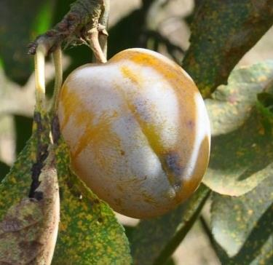 | Cloth of Gold, Esperen's Goldpflaume, Golden Esperen, Gouden Lakense pruim, Prunier Drap d'Or d'Esperen | voor 1763 | België (rond 1830 uit zaad gewonnen door majoor Esperen uit Mechelen. De eerste vruchten werden beoordeeld in 1843. Vermeerderd door Louis Berckmans uit Hijst op den Berg, en in de handel gebracht door Louis van Houtte uit Gent, die ze tevens afbeeldde in zijn 'Flore des Serres') | + |  |  | ++ |  |  |  | + | + | + |  | + | + |  |  | + |  |  |  | + |  |  |  |  |  |  |  |  |  | laat | eind aug - half sep | middelmatig groot, langwerpig met brede, ondiepe naad | geel met groene doorschijnende vlekken, goudgeel aan de zonkant en met een witblauw waas bedekt | geel, sappig, mals, steen los | zeer aangenaam zoet, voortreffelijk |  |  |  |  | + |  |  |  |  |  | ++ |  |  |  |  |  |  |  |  | - |  |  |  |  |  |  |  |  |  |  | + |  |  |  | gezond
Dronning Victoria |  | zie Victoria
Drowing Victoria |  | zie Victoria
Du Roi |  | zie Monsieur Hâtif
Dubbele Bakpruim |  | zie Italiaanse Kwets
Dubbele Boerenwitte | 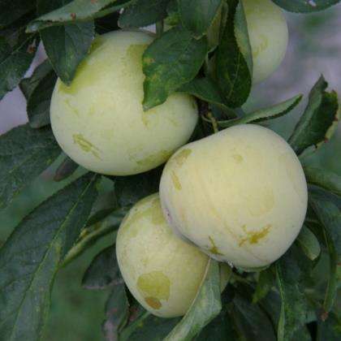 | Altesse Blanche, Dubbele Boerenwitte Pruim, Dubbele Witte Wijnpruim, Friese Gele, Hvit, Jungfernpflaume, Prune Virginale, Virginale, Virginale Blanche, Weisse Jungfernpflaume, Witte Abrikozenpruim, Wittekens en ten onrechte soms ook wel Doyenné (omgeving Tiel) en Witte WIjnpruim | zeer oud | wrs Nederland | o |  | vroeg | ++ | + |  |  | + | + | + | + | + | + |  |  | + |  |  | + | + | + | + |  |  | + |  | + |  |  | midden | half aug - eind aug | matig groot, zuiver rond. Steen matig groot laat goed los | geelwit, bij volle rijpheid geel | geel, zeer saprijk | zoet, fijn aroma |  |  |  |  | + |  |  |  |  |  | + |  |  |  |  | o |  |  |  | + |  |  |  |  |  |  |  | o
Dubbele Boerenwitte Pruim |  | zie Dubbele Boerenwitte
Dubbele Mirabelle |  | zie Mirabelle de Nancy
Dubbele Witte Wijnpruim |  | zie Dubbele Boerenwitte
Duc de Waterloo |  | zie Coe's Golden Drop
Duitse Blauwe Kwets |  | zie Hongaarse Kwets
Duitse Kwets |  | zie Hauszwetsche
Early Laxton | 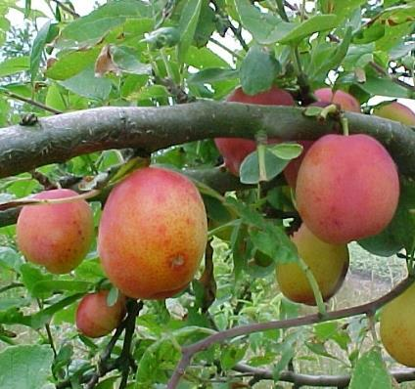 |  | voor 1916 | Engeland (gewonnen door Laxton Brothers, Bedford uit de mogelijke kruising van 'Jaune Hative' met 'Monsieur Hâtif' en ook door hen in 1916 in de handel gebracht) | - |  | vroeg | o | - | - |  | + | + | + |  |  |  |  |  |  |  |  | + |  |  |  |  |  |  |  |  |  |  | midden | half jul - eind jul | klein tot middelgroot, eivormig | helder bleekrood op gele ondergrond met rozerode blos | geel van kleur, saprijk | zoet en aromatisch |  |  |  |  | + |  |  |  | + |  | ++ |  |  |  |  |  |  |  |  | + |  |  |  |  |  | + |  | + |  |  |  |  |  | +
Early Orleans |  | zie Monsieur Hâtif
Early Prolific | 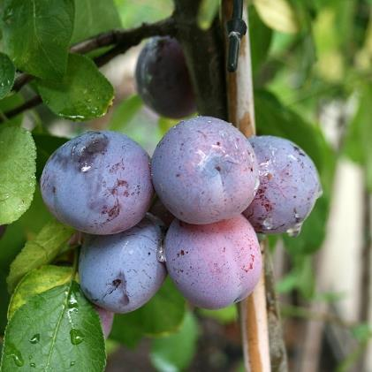 | Early Rivers, Eldense Blauwe, Fertile Précoce, Palmese Tetjes, Pamelse Datjes, Rivers Early Prolific, Roggepruim, Vilvoordse | voor 1830 | Engeland (in 1830 door het kwekershuis Thomas Rivers, Sawbridgeworth, Herefordshire in de handel gebracht) | ++ |  | vroeg | + | - |  |  | + | + | + |  | + |  |  |  | + |  |  | + | + |  |  |  |  |  |  |  |  |  | midden | eind jul - half aug | klein tot matig groot, vrijwel zuiver rond | donkerblauw met sterke dauw | geelachtig groen, matig saprijk | matig, schil hard en wrang |  |  | + |  | ++ | + |  |  | ++ |  | + |  |  |  |  |  |  |  |  | ++ |  |  |  |  |  | o |  | - |  |  |  |  |  |  | gezond
Early Rivers |  | zie Early Prolific
Early Russian |  | zie Hauszwetsche
Early Transparent |  | zie Early Transparent Gage
Early Transparent Gage | 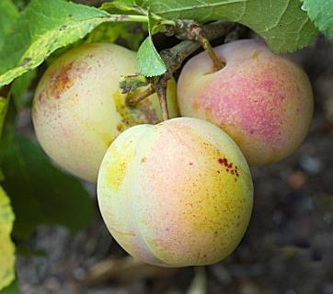 | Early Transparent, Rivers Early Apricot, Vroege Reine Claude | 1866 | Engeland (mogelijk als zaailing gewonnen uit 'Old Transparent Gage' en in 1866 door het kwekershuis Rivers, Sawbridgeworth, Herts. in de handel gebracht) | o |  |  |  |  |  |  |  |  |  |  |  |  |  |  |  |  |  |  |  |  |  |  |  |  |  |  |  |  | vroeg | begin aug | tamelijk klein en rond met afvlakking aan een zijde | groenachtig geel met rode stippen |  | goed van smaak
Early Violet |  | zie Précoce de Tours
Ecarlate |  | zie Prune Cerise
Edle Gelbe Eierpflaume |  | zie Witte Eierpruim
Effies (Dr) |  | zie Kroosje
Egg Plum |  | zie Witte Eierpruim
Eierpflaume |  | zie Washington
Eierpruim |  | zie Washington, ten onrechte ook een synoniem voor Belle de Louvain
Eivormige Reine Claude | 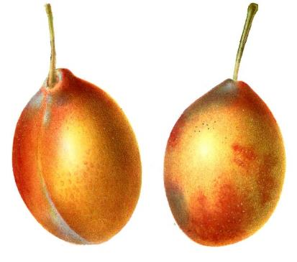 | Reine Claude forme d'Oeuf, Reine Claude Très Fertile | zeer oud | wrs Frankrijk |  |  |  |  |  |  |  |  |  |  |  |  |  |  |  |  |  |  |  |  |  |  |  |  |  |  |  |  |  |  | half aug - begin sep | middelgroot tot groot, eivormig, tamelijk brede naad, die de vrucht wat scheef verdeelt en naar onderen nauwelijks zichtbaar is | licht bruin met paars, hier en daar schemert er geel doorheen, aan de zonzijde meer blauwpaars met vele grauwgrijze, door hooggeel omringde stippen en met een dun, witblauw waas | geel |  |  |  |  |  | + |  |  |  |  |  | ++
Elbetaler Frühzwetschke |  | zie Italiaanse Kwets
Eldense Blauwe |  | zie Early Prolific
Engelse Kroosjes | 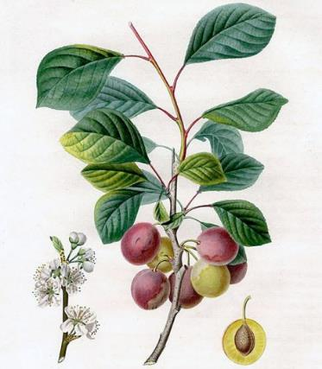 | Cerisette, Donkere Engelse Kroosjes, Lichte Engelse Kroosjes | zeer oud | (pruimenpitten van kroosjes kwamen al vanaf het neolithicum en de bronstijd in de nabijheid van menselijke activiteit voor. De eerste geschreven bronnen over cultivatie komen uit de Romeinse tijd en de eerste illustraties van benoemde variëteiten verschenen in de 16de eeuw) | + |  |  |  |  |  |  | + | + | + |  | + | + |  |  | + |  | + |  | + |  |  |  |  |  |  |  |  |  |  | jul | klein, hartvormig | rood | geel, waterig | matig | ++ |  | ++ | ++
Englische Pflaume |  | zie Victoria
Enkele Bakpruim |  | zie Hauszwetsche
Enkele Blauwe Kwets |  | zie Hauszwetsche
Enkele Boerenwitte |  | Boerengeeltje, Enkele Witte Wijnpruim, Witte Kroosjespruim | oud | Kwam veel in het Westland voor |  |  |  | + |  |  |  |  |  |  |  |  |  |  |  |  |  |  |  |  |  |  |  |  |  |  |  |  | Is wortelecht, en werd daarom veel als onderstam gebruikt. |  | begin sep | tamelijk klein tot middelgroot, rond | lijkt veel op de Dubbele Boerenwitte, maar is iets geler en heeft rode stipjes | sappig | zeer smakelijk |  |  |  |  |  |  |  |  |  |  | ++ | Lijkt veel op de Dubbele Boerenwitte, maar is iets geler en heeft rode stipjes
Enkele Kwets |  | zie Hauszwetsche
Enkele Witte Wijnpruim |  | zie Enkele Boerenwitte
Ersinger Frühzwetsche | 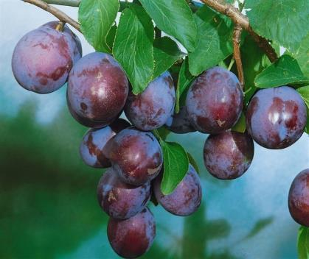 | Goldquelle, Hollandse Czar | ca 1850 | Duitsland (een toevalszaailing, gevonden in Ersing nabij Pforzheim en in 1896 geïntroduceerd) | o |  |  | ++ |  |  |  |  |  |  |  |  |  |  |  |  |  |  |  |  |  |  |  |  |  |  |  |  | goed gedraineerde, humusrijke en leemhoudende grond | vroeg | eind jul | middelgroot tot groot, lang ovaal tot eivormig, duidelijke naad | roodpaars tot blauwpaars, bedauwd | groengeel, vast, zeer sappig, de steen laat los | zoetzuur, kruidig aroma | + |  |  | - | + |  |  |  |  |  | + | doorplukken noodzakelijk voor opeenvolgende rijping; kort bewaarbaar; kookt zuur |  |  |  |  |  |  |  |  |  |  |  |  |  |  |  |  |  |  |  |  | + | +
Esperen's Goldpflaume |  | zie Drap d'Or d'Esperen
Fair's Golden Drop |  | zie Coe's Golden Drop
Fausse Reine Claude |  | zie Reine Claude d'Oullins
Fellenberg |  | zie Italiaanse Kwets
Fellenberger Zwetsche |  | zie Italiaanse Kwets
Fertile Précoce |  | zie Early Prolific
Florence |  | zie Rode Eierpruim
Fluweelpruim (Westland) |  | zie Rode Eierpruim
Franklin |  | zie Washington
Franklin Bolmar |  | zie Washington
Franse Blauwe |  | zie Monsieur Hâtif
Franse Wijnpruim |  | zie Monsieur Hâtif
Friese Gele |  | zie Dubbele Boerenwitte
Fürstenzeller Pflaume |  | zie Rode Abrikozenpruim
Fürstenzeller Reneklode |  | zie Rode Abrikozenpruim
Gelbe Eierpflaume |  | zie Witte Eierpruim
Gelbe Frühpflaume |  | zie Gewöhnlicher Spilling
Gelbe Marunke |  | zie Witte Eierpruim
Gelbe Mirabelle |  | zie Mirabelle de Nancy
Gelbe Spätzwetsche |  | zie Gele Kwets
Gelbe Zwetsche |  | zie Gele Kwets
Gelber Spilling |  | zie Gewöhnlicher Spilling
Gele Catharinapruim | 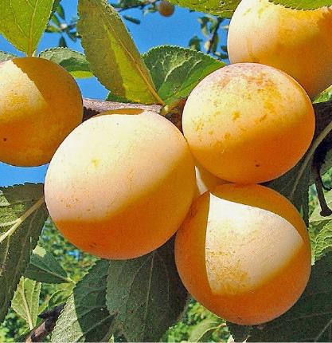 | Bricette, Brisette, Catharinapruim, Heilige Katharinapflaume, Katharinenpflaume, Petite Bricette, Sainte Catherine, Späte Mirabelle, St. Catharine | voor 1805 | België (traditioneel ras in l'Entre-Sambre-et-Meuse, Wallonië)) | + |  |  | ++ | - |  |  | + | + |  |  |  |  |  |  |  |  |  |  |  |  |  |  |  |  |  |  |  |  | laat | half sep - begin okt | groot, langwerpig | geel tot geelgroen met rode stippen met een waslaag | groen, stevig, zeer sappig, steen laat niet gemakkelijk los | zeer goed, zoet |  |  |  |  | ++ |  |  |  |  |  | ++ |  |  |  |  |  |  |  |  |  |  |  |  |  |  |  |  |  |  |  |  |  | - |  | zeer gezond, een RGF ras (ras met een hoge resistentie bezitten tegen bepaalde ziekten)
Gele Kwets | 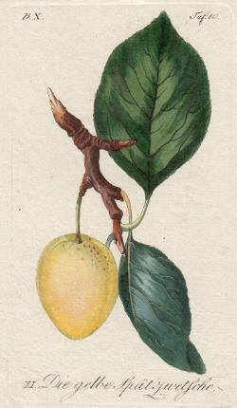 | Die Reizensteiner Zwetsche, Gelbe Spätzwetsche, Gelbe Zwetsche, Gele Late Kwets, Reisensteiner Zwetsche, Reizensteiner Gelbe Zwetsche, Reitzensteiner Zwetsche | voor 1805 | Hongarije (door dhr Reizenstein ingevoerd en verspreid) | + |  |  | ++ |  |  |  | + | + |  |  |  |  |  |  |  |  |  |  |  |  |  |  |  |  |  |  |  |  |  | half sep | vrij groot, variabele vorm, naar de steel spits, dunne witte waas | geelachtig groen, soms met rode of bruine stippen of roestvlekjes | geel, vrij vast, sappig, steen niet niet geheel los | zeer goed |  |  |  |  | ++
Gele Late Kwets |  | zie Gele Kwets
Gemeiner Gelber Spilling |  | zie Gewöhnlicher Spilling
Geperlte Mirabelle |  | zie Mirabelle de Nancy
German Prune |  | zie Hauszwetsche
Gewöhnlicher Spilling | 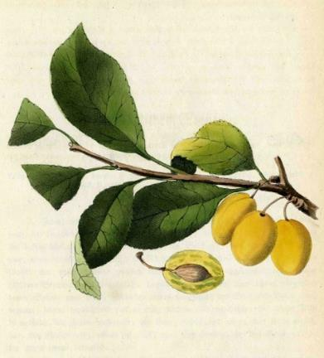 | Gelbe Frühpflaume, Gelber Spilling, Gemeiner Gelber Spilling, Spindelpflaume |  |  | + |  |  |  |  |  |  |  |  |  |  |  |  |  |  |  |  |  |  |  |  |  |  |  |  |  |  |  |  |  | sep | middelgroot, zeer langwerpig | wasgeel | zacht, waterig | aromatisch |  |  |  |  |  |  |  |  |  |  | +
Gewone Altesse |  | zie Hauszwetsche
Gewone Kwets |  | zie Hauszwetsche
Giant |  | zie Giant Prune
Giant Prune |  | zie Burbank
Giant Prune | 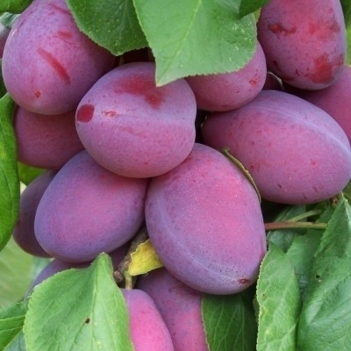 | Burbank Giant, Giant, Rode Kwets, Zoete Kwets en ten onrechte ook wel Burbank of Italiaanse Kwets | voor 1895 | Verenigde Staten (gewonnen uit een kruising van 'Prune d'Agen' met 'Pond's Seedling' door M. Luther Burbank uit Santa Rosa, Californië en in 1895 in de handel gebracht. In 1897 geïntroduceerd in Groot-Brittannië door George Bunyard and Co.) | o |  |  | + | - |  |  | + | + | + |  |  |  |  |  | + |  |  |  |  |  |  |  |  |  |  |  |  |  | vroeg | eind aug - half sep | zeer groot, ovaalvormig | donkerrood met een midddelblauwe blos en enkele goudbruine stippen en vlekken | geel, stevig, sappig, steen laat makkelijk los | licht zoet |  |  | + | ++ | ++ |  |  |  | + |  | + | ideaal voor jam of chutney |  |  |  |  |  |  |  |  |  |  |  |  |  | +
Golden Drop |  | zie Coe's Golden Drop
Golden Esperen |  | zie Drap d'Or d'Esperen
Golden Gage |  | zie Coe's Golden Drop
Goldfärbige Pflaume |  | zie Mirabelle de Nancy
Goldpflaume |  | zie Mirabelle de Nancy
Goldquelle |  | zie Ersinger Frühzwetsche
Goliath | 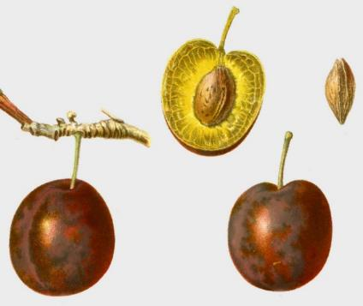 | niet verwarren met de Nectarinepruim | oud | Engeland | ++ |  |  | + |  |  |  | + | + |  |  |  |  |  |  |  |  |  |  |  |  |  |  |  |  |  |  |  |  |  | eind aug - begin sep | groot tot zeer groot, hoogrond of een weinig ovaal, met een vrij diepe naad, die de helften ongelijk verdeelt | roodpaars tot bruinpaars, aan de zonzijde bleek donkerblauw met bruine stippen, geheel met een dun blauw waas bedekt | groengeel, onder de schil een beetje bruin, week, saprijk | rinszoet, zonder geur |  |  |  | ++ | ++ |  |  |  | + |  | +
Gouden Lakense pruim |  | zie Drap d'Or d'Esperen
Goudpruim |  | zie Mirabelle de Nancy
Goutte d'Or |  | zie Coe's Golden Drop
Goutte d'Or de Coe |  | zie Coe's Golden Drop
Graf Althanns Reineclaude |  | zie Reine Claude d'Althan
Graf Althans Reneklode |  | zie Reine Claude d'Althan
Great Damask Violet Plum |  | zie Damas Violet Lonquet
Great Imperial Plum |  | zie Rode Eierpruim
Green Gage |  | zie Reine Claude Verte
Grimwood Early Orleans |  | zie Monsieur Hâtif
Groene Kwets |  | zie Isle Verte
Groene Reine Claude |  | zie Reine Claude Verte
Gros Damas Blanc |  | zie Mirabelle de Nancy
Grosse Blaue Eierpflaume |  | zie Blauwe Eierpruim
Grosse Blaue Eierpflaume |  | zie Blaue Eierpflaume
Grosse Englische Zwetsche |  | zie Italiaanse Kwets
Grosse Glänzende Albert's Dame |  | zie Witte Eierpruim
Grosse Glänzende Albertspflaume |  | zie Witte Eierpruim
Grosse Grüne Reneclaude |  | zie Reine Claude Verte
Grosse Königin Claudiapflaume |  | zie Reine Claude Verte
Grosse Laisante |  | zie Witte Eierpruim
Grosse Luisante |  | zie Witte Eierpruim
Grosse Maronke |  | zie Witte Eierpruim
Grosse Marunke |  | zie Witte Eierpruim
Grosse Mirabelle |  | zie Mirabelle de Nancy
Grosse Reine |  | zie Reine Claude Verte
Grosse Reine Claude |  | zie Reine Claude Verte
Grosse Reine Claudia |  | zie Reine Claude Verte
Grosse von Nancy |  | zie Mirabelle de Nancy
Grote Gele Eierpruim |  | zie Witte Eierpruim
Grote Groene Reineclaude |  | zie Reine Claude Verte
Grote Mirabelle |  | zie Mirabelle de Nancy
Grüne Abrikose |  | zie Reine Claude Verte
Grüne Reine Claude |  | zie Reine Claude Verte
Gunar |  | zie Jubileum
Gute Grüne |  | zie Reine Claude Verte
Hampton Court |  | zie Monsieur Hâtif
Harry's Monarch |  | zie Pond's Seedling
Hauspflaume |  | zie Hauszwetsche
Hauszwetsche | 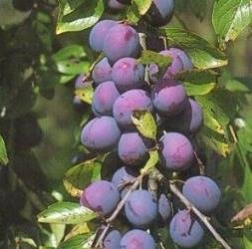 | Altesse Ordinaire, Altesse Simple, Augustpflaume, Basler Zwetsche, Bauernpflaume, Blaue Hauspflaume, Damas Gros, Deutsche Kwets, Dro-Zwetsche, Duitse Kwets, Early Russian, Enkele Bakpruim, Enkele Blauwe Kwets, Enkele Kwets, German Prune, Gewone Altesse, Gewone Kwets, Hauspflaume, Impératrice Violette, Kwets van Metz, Leipziger Quetsche, Leipziger Kwets, Pozegaca, Prune de Namur, Quetsche Commune, Quetsche de Lorraine, Quetsche de Namur, Romanete vinesti, Zoete Kwets | zeer oud | Onbekend (sinds de 17e eeuw in Duitsland veel geteeld, wellicht door Würtembergse soldaten in Venetiaanse dienst meegnomen) | + |  | laat | + | o |  | o | + | + | + |  | + |  |  |  | + |  |  |  |  |  |  |  |  |  |  |  |  | windbeschutte warme standplaats op het zuiden is ideaal | laat | begin sep - begin okt | middelgroot tot groot, langwerpig ovaal, wat scheef: aan één zijde het midden wat breder | roodpaars tot zwartbruin, met doorzichtig wit dauw, die de vrucht donkerblauwig doet lijken | geelgroen, wat droog, pit laat goed los | zoet, aangenaam rins met weinig aroma; licht wrang | + | ++ | ++ |  | ++ | + |  |  | ++ |  | + | kan vanaf half september weken achtereen geplukt worden; werd vroeger in de houtgestookte bakovens gedroogd, daarna in zakjes opgehangen aan de zoldernok, in de winter weer geweekt en tot pruimenspijs (euft) verwerkt, gebruikt in warme bereidingen en als vlaaibeleg gebruikt; uitstekend geschikt voor het maken van pruimedanten |  |  |  |  | + |  |  | + |  | - |  |  |  |  |  | - |  |  |  |  |  |  | gezond
Heilige Katharinapflaume |  | zie Gele Catharinapruim
Herenpruim |  | zie Witte Eierpruim
Herrn Pflaume |  | zie Monsieur Hâtif
Hoheitspflaume |  | zie Rode Eierpruim
Hollandse Czar |  | zie Ersinger Frühzwetsche
Hondskloten |  | zie Belle de Louvain
Hongaarse Kwets | 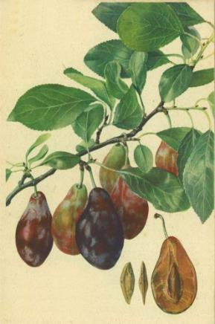 | Backpflaume, Bakpruim, Betuwse Kwets, Damas long, d'Autriche, Dadelpruim, Draaikwets, Duitse Blauwe Kwets, Hongarian, Hongarian Quetsche, Hungarian, Kattetongen, Lange Kwets, Ongersche Quets, Prune d'Altesse, Prune Datte, Prune Datte Violette, Steen op Steen, Ungarische Zwetsche, Violette Dattelzwetsche | zeer oud | wrs Hongarije of Turkije | o |  |  | ++ |  |  |  | + | + |  |  | + |  |  |  | + |  |  |  | + |  |  |  |  |  |  |  |  |  | laat | eind sep - begin okt | tamelijk klein tot middelgroot, lang, scheef, soms gebogen | paarsblauw en bij de vage naad roodpaars, vaak wat grijze stippen; geheel bedekt met een dikke, witblauwe waas | groenachtige geel met groengele aderen, bijzonder vast | zeer zoet, wijnachtig, aangenaam |  | ++ |  | ++ | ++ |  |  |  |  |  | + | confijten
Hongarian |  | zie Hongaarse Kwets
Hongarian Quetsche |  | zie Hongaarse Kwets
Howell's Large |  | zie Nectarinepruim
Hungarian |  | zie Hongaarse Kwets
Hvit |  | zie Dubbele Boerenwitte
Impératrice |  | zie Rode Eierpruim
Impératrice Blanche |  | zie Witte Eierpruim
Impératrice Violette |  | zie Hauszwetsche
Impératrice Violette |  | zie Rode Eierpruim
Imperial |  | zie Nectarinepruim
Imperial |  | zie Rode Eierpruim
Impérial Diadème |  | zie Rode Eierpruim
Imperial Gage |  | zie Denniston's Superb
Imperial Ottoman |  | zie Impériale Ottomane
Impériale |  | zie Rode Eierpruim
Impériale Blanche |  | zie Witte Eierpruim
Impériale de Sharp |  | zie Sharp's Emperor
Impériale Ottoman |  | zie Impériale Ottomane
Impériale Ottomane | 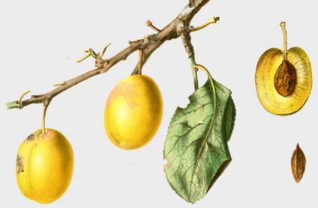 | Impériale Ottoman, Imperial Ottoman, Ottomanische Kaiserpflaume, Türkische Gelbe Pflaume | zeer oud | wrs Zuidoost Europa | + |  |  | + |  |  |  |  |  |  |  |  |  |  |  |  |  |  |  |  |  |  |  |  |  |  |  |  | bij voorkeur op een warme standplaats |  | eind aug - half sep | middelgroot, rond met vlakke naad; dunne rechte steel die in een brede bijna vlakke holte staat | fraai geel, bijna goudgeel, zelfs in de schaduw, met kleine, witgroene stipjes en met een dun, witblauw waas | doorschijnend, bijna goudgeel, week, smeltend, saprijk | rins-zoet, weinig of niet geurig |  |  |  |  | ++ |  |  |  |  |  | +
Impériale Rouge |  | zie Rode Eierpruim
Imperiale Violett |  | zie Blauwe Eierpruim
Impériale Violette |  | zie Rode Eierpruim
Irving's Bolmar |  | zie Washington
Isle vert |  | zie Isle Verte
Isle Verte | 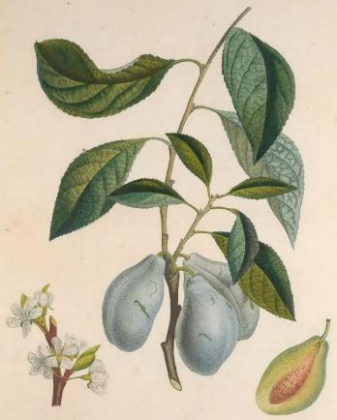 | Groene Kwets, Isle Vert, Olijfpruim | voor 1758 |  |  |  |  |  |  |  |  |  |  |  |  |  |  |  |  |  |  |  |  |  |  |  |  |  |  |  |  |  |  |  | half aug - eind aug | vrij groot, vaak vervormd en onregelmatig, altijd langwerpig | groen, bedet met blauwachtige waas | matig sappig | zoet en aangenaam |  | + |  | + | + |  |  |  |  |  |  | juiste pluktijd goed in de gaten houden: vruchten veranderen niet van kleur
Isleworth Green Gage |  | zie Reine Claude Verte
Italiaansche Fellenberger Zwetsche |  | zie Italiaanse Kwets
Italiaansche Kwets |  | zie Italiaanse Kwets
Italiaanse Kwets | 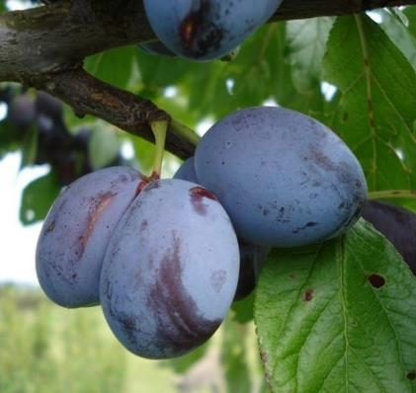 | Altesse Double, Altesse Double de Liège, Auguste Zwetsche, Blauwe Kwets, Bleue d'Italien, Dubbele Bakpruim, Elbetaler Frühzwetschke, Fellenberg, Grosse Englische Zwetsche, Italiaansche Fellenberger Zwetsche, Italian Prune, Italienische Zwetsche, Kohlstockzwetsche, Limburgse Kwets, Quetsche d'Italie, Pruimedant, Prune D'ltalie, Schweizer Zwetsche, Semiana, Zoete Kwets en ten onrechte ook Giant Prune | voor 1800 | wrs Italië (Lombardije/Milaan?, rond 1800 in Zwitserland ingevoerd door de koopman Philipp Emanuel Fellenberg en onder die naam veel verspreid. Sinds 1823 in Duitsland geteeld) | + |  | laat | ++ | ++ |  |  | + | + | + |  |  |  |  |  |  |  |  |  |  | + |  | + |  | + |  | + |  | vruchten lang aan de boom laten | laat | begin sep - half sep | tamelijk dik, langwerpig eivormig, brede diepe groef | donker violetkleurig, met vele bruine stippen en geheel met een dun, lichtblauw waas bedekt | groengeel tot lichtbruin vast vruchtvlees, fijn, matig sappig | licht aromatisch, met aangenaam zoet rinse smaak |  | ++ | + | + | ++ |  |  |  |  |  | ++ | tutti frutti, laxeerpruim |  |  |  |  |  | o |  |  |  |  |  |  |  |  |  |  |  |  |  |  |  |  | gezond
Italian Prune |  | zie Italiaanse Kwets
Italian Quetsche |  | zie Italiaanse Kwets
Italiänische Zwetsche |  | zie Italiaanse Kwets
Italienische Blaue Zwetsche |  | zie Italiaanse Kwets
Italienische Zwetsche |  | zie Italiaanse Kwets
Jackson |  | zie Washington
Jaune de Monsieur |  | zie Monsieur Jaune
Jefferson | 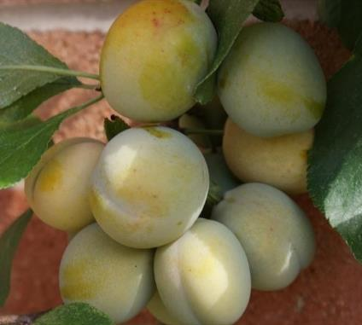 | Jefferson's Gage | 1825 | Verenigde Staten (gewonnen door rechter Buel uit Albany, New York, mogelijk uit een kruising van 'Washington' met 'Coe's Golden Drop'. In 1825 vernoemd naar President Jefferson en in 1829 in de handel gebracht) | ++ |  | laat | o | + |  |  | + | + | + | + | + | + |  |  | + |  | + | + | + |  |  |  |  |  |  |  |  |  | vroeg | eind aug - begin sep | middelgroot tot groot, hoogrond | geel groenachtig, soms licht rood gekleurd of met bruinrode stipjes | goudgeel tot groengeel, fijn, vast, zeer sappig | zoet en zeer aromatisch | + | + |  |  | + |  |  |  |  |  | ++ |  |  |  |  |  |  |  |  | + |  |  |  |  |  |  |  | +
Jefferson's Gage |  | zie Jefferson
Jenkins Imperial |  | zie Nectarinepruim
Johannespflaume |  | zie Prune de St. Jean
Jubileum | 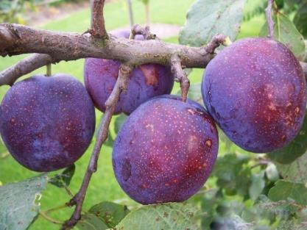 | Gunar | ca 1980 | Zweden (gekweekt door de heer V. Trajkovski van The Swedish University of Agricultural Sciences, Balsgard, Department of Horticultural Plant Breeding, Kristianstad (Zweden). Gewonnen uit een kruising van ‘Giant’ met ‘Yakima’. Geïntroduceerd in 1989) | + |  |  |  |  |  |  |  |  |  |  |  |  |  |  |  |  |  |  |  |  |  |  |  |  |  |  |  |  | vroeg | begin aug - half aug | zeer groot, ovaal-langwerpig | roodblauw tot roodpaars | stevig, sappig | goed bij voldoende rijping |  |  |  |  |  |  |  |  |  |  |  |  |  |  |  |  |  |  |  |  |  |  |  |  |  |  |  | + |  |  |  |  | o | o
Jungfernpflaume |  | zie Dubbele Boerenwitte
Kaiserliche Weisse Pflaume |  | zie Witte Eierpruim
Karnebroeken |  | zie Belle de Louvain
Katharinenpflaume |  | zie Gele Catharinapruim
Kattetongen |  | zie Betuwse Kwets
Kattetongen |  | zie Hongaarse Kwets
Kirkes | 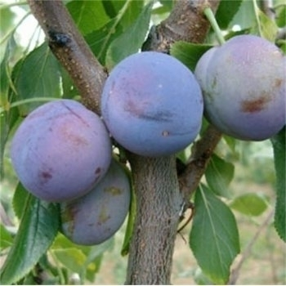 | Kirke's, Kirke's Blue, Kirkes Plum, Kirkes Pflaume | ca 1820 | Engeland (rond 1820 verspreid door de Joseph Kirke, boomkweker aan de Brompton Road in Londen) | + |  | laat | o | o | ++ | o | + | + | + | + | + | + |  |  | + |  | + | + | + |  | + |  |  | + |  |  |  |  | midden | half sep - eind sep | redelijk dik tot matig groot | violetkleurig met grijsgroen dons | groengeel, zeer sappig, stevig | zoet en geurig, licht kruidig aroma | + |  |  | + | + |  |  |  |  |  | ++ | barst gemakkelijk bij regen |  |  |  |  |  |  |  | o
Kirke's |  | zie Kirkes
Kirke's Blue |  | zie Kirkes
Kirkes Pflaume |  | zie Kirkes
Kirkes Plum |  | zie Kirkes
Kohlstockzwetsche |  | zie Italiaanse Kwets
Königin Claudia einde Duranze |  | zie Reine Claude Verte
Königin Victoria |  | zie Victoria
Königin Victoria Pflaume |  | zie Victoria
Köningspflaume von Tours |  | zie Royale de Tours
Krombekken |  | zie Betuwse Kwets
Kroosje | 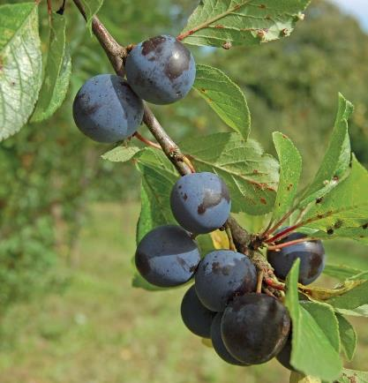 | Affies (Dr), Effies (Dr), Wichtertjes (Dr) | zeer oud | (pruimenpitten van kroosjes kwamen al vanaf het neolithicum en de bronstijd in de nabijheid van menselijke activiteit voor. De eerste geschreven bronnen over cultivatie komen uit de Romeinse tijd en de eerste illustraties van benoemde variëteiten verschenen in de 16de eeuw) |  |  |  | + |  |  |  | + | + | + | + | + |  |  |  | + |  |  | + | + |  |  |  |  |  |  |  |  | veel gebruikt als een matig groeiende onderstam | vroeg | begin aug - half aug | klein, hartvormig | soms wit of geel, maar meestal rood, blauw of paars |  | matig |  |  |  | ++ |  |  |  |  |  |  | ++ | meer geschikt voor onderstammen |  |  |  |  |  |  |  | o |  |  |  |  |  |  |  | +
Kwets van Metz |  | zie Hauszwetsche
La Sainte-Catharine |  | zie Gele Catharinapruim
Lange Kwets |  | zie Hongaarse Kwets
Lange Violette Damascene |  | zie Damas Violet Lonquet
Lange Violette Damascener Pflaume |  | zie Damas Violet Lonquet
Leipziger Kwets |  | zie Hauszwetsche
Leipziger Quetsche |  | zie Hauszwetsche
Leuvense Pruim |  | zie Rode Abrikozenpruim
Lichte Engelse Kroosjes |  | zie Engelse Kroosjes
Limburgse Kwets |  | zie Italiaanse Kwets
Lombard |  | zie Bleeker's Scarlet
Louis Phillipe |  | zie Washington
Lützelsachser Frühzwetsche | 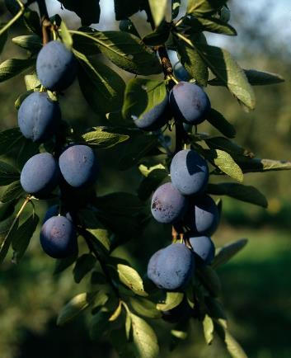 |  |  | Duitsland | + |  |  |  |  |  |  |  |  |  |  |  |  |  |  |  |  |  |  |  |  |  |  |  |  |  |  |  |  | midden | jul | middelgroot, ovaalvormig | blauw | zeer sappig, pit laat moeilijk los | zoetzuur |  |  |  |  |  |  |  |  |  |  | + | slecht bewaarbaar, de boom kleurt mooi oranje in de herfst
Maagdenpruim |  | zie Rode Abrikozenpruim
Magum Bonum |  | zie Witte Eierpruim
Martin's Seedling |  | zie Purple Pershore
Massot |  | zie Reine Claude d'Oullins
Metzer Mirabelle |  | zie Mirabelle de Metz
Mimms Plum |  | zie Rode Eierpruim
Mimmspflaume |  | zie Rode Eierpruim
Mirabelle |  | zie Mirabelle de Metz
Mirabelle abricotée |  | zie Mirabelle de Metz
Mirabelle aus Nancy |  | zie Mirabelle de Nancy
Mirabelle de Metz | 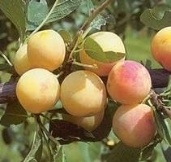 | Metzer Mirabelle, Mirabelle, Mirabelle Abricotée, Mirabelle Petite, Mirabelle Précoce, Mirabelle von Metz | voor 1490 | Onbekend (een zeer veel geteeld ras in de omgeving Nancy en Metz, Lorraine en sinds 1900 in geheel Europa verspreid. In 1675 door J. Merlet beschreven) | o |  | midden | ++ |  |  |  |  |  | + |  | + |  |  |  | + |  |  |  | + |  |  |  |  |  |  |  |  | op alle gronden | laat | begin aug - eind aug | klein, rondovaal met losse steen | oranjegeel met een amarant-rode marmering aan de zonzijde | geel, stevig, gesuikerd | goed van smaak |  |  | ++ | ++ | ++ |  | + |  |  |  | + |  |  |  |  |  |  |  |  |  |  |  |  |  |  |  |  | o |  |  | - |  |  |  | gezond
Mirabelle de Nancy | 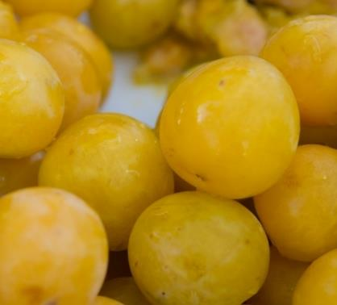 | Damas Jaune, Doppelte Mirabelle, Double Drap d'Or, Double Mirabelle, Drap d'Or, Dubbele Mirabelle, Gelbe Mirabelle, Geperlte Mirabelle, Goldpflaume, Goudpruim, Gros Damas Blanc, Grosse Mirabelle, Grosse von Nancy, Grote Mirabelle, Mirabelle Double, Mirabelle grossé, Mirabelle Perlée, Mirabelle von Nancy, Nancy-Mirabele, Nanziger Mirabelle, Yellow Perdrigon | voor 1490 | Onbekend (mogelijk door koning René d'Anjou in de 15e eeuw naar Frankrijk gebracht. Een zeer veel geteeld ras in de omgeving Nancy en Metz, Lorraine en sinds 1900 in geheel Europa verspreid. In 1675 door J. Merlet beschreven) | + |  | midden | ++ | o |  |  | + | + | + |  | + |  |  |  | + |  |  |  | + |  |  |  |  |  |  |  |  | op alle gronden | laat | half aug - begin sep | langwerpig rond en klein | witachtiggeel tot hooggeel van kleur met aan zonzijde grote rode stippen | glimmend geel, sappig | zoet en prima van smaak |  | + | ++ | ++ | ++ | ++ | + |  |  |  | ++ |  |  |  |  |  |  |  |  | + |  |  |  |  |  | o |  | o |  |  | - |  | o |  | gezond
Mirabelle Double |  | zie Mirabelle de Nancy
Mirabelle grossé |  | zie Mirabelle de Nancy
Mirabelle Jaune |  | zie Mirabelle de Nancy
Mirabelle Perlée |  | zie Mirabelle de Nancy
Mirabelle Petite |  | zie Mirabelle de Metz
Mirabelle Précoce |  | zie Mirabelle de Metz
Mirabelle von Metz |  | zie Mirabelle de Metz
Mirabelle von Nancy |  | zie Mirabelle de Nancy
Mogol's Pflaume |  | zie Witte Eierpruim
Mogul Rouge |  | zie Rode Eierpruim
Monarch | 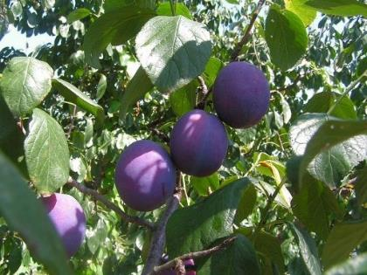 |  | voor 1885 | Engeland (gewonnen door Thomas Rivers uit Sawbridgeworth, Herts. en in 1885 in de handel gebracht) | ++ |  |  | + | - |  |  | + | + | + | + | + |  |  |  | + |  |  | + | + |  |  |  |  |  |  |  |  |  | vroeg | half sep - eind sep | zeer dik, eivormig, harde huid | paars, soms met wittige stippen | zeer sappig, vast, steen kleeft | zoet met een beetje zuur |  |  |  | + | ++ |  |  |  | + |  | ++ |  |  |  |  |  |  |  |  | o |  |  |  |  |  |  |  |  |  |  |  |  | + | -
Monsieur Hâtif | 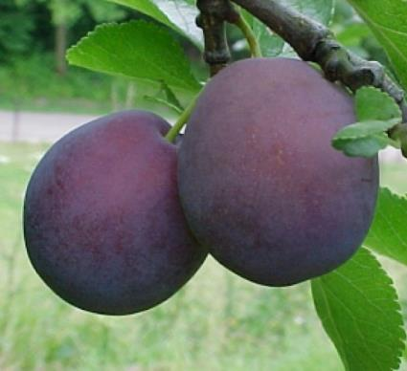 | Amelie Violette, Azur Hâtive, Blauwe Franse Wijnpruim, Blauwe Reine Claude, Blauwe Wijnpruim, Blue Gage, Brignole Violet, Brioolpruim, Du Roi, Early Orleans, Franse Blauwe, Franse Wijnpruim, Grimwood Early Orleans, Hampton Court, Herrn Pflaume, Pauzen, Prune Monsieur, Vroege Orleans, Wilmot's Early Orleans, Wilmot's Orleans en ten onrechte ook Belle de Louvain, Perzikpruim of Pond's Seedling | voor 1768 | Frankrijk (in 1768 reeds door Duhamel beschreven, hoewel wordt betwijfeld of het om hetzelfde ras gaat) | + |  | midden | o | + |  |  | + | + | + |  | + |  |  |  | + |  |  | + | + | + | + |  | + | + |  |  |  |  | vroeg | begin aug - half aug | sterk en langwerpig en groot; steen normaal, laat goed los van vruchtvlees | paars | geelachtig groen met losse pit | soms wat melig |  |  |  |  | ++ |  |  |  | ++ |  | + |  |  |  |  |  |  |  |  | - |  |  |  |  |  | o |  | o |  |  |  |  | o | + | gezond
Monsieur Hâtif de Montmorency |  | zie Monsieur Hâtif
Monsieur Jaune | 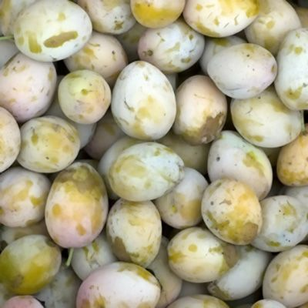 | Jaune de Monsieur, Prune de Monsieur Jaune | voor 1868 | Frankrijk (uit zaad van een kruising van 'Monsieur Hâtif' en een 'Reine Claude' door een onbekende te Ollainville bij Arpajon. In de handel gebracht door M. Jaquin Aîné, boomkweker te Parijs) | o |  |  | ++ |  |  |  | + | + | + | + | + | + |  |  | + |  |  | + | + |  |  |  |  |  |  |  |  |  | vroeg | half aug -begin sep | tamelijk dik en eirond | mooi geel, rood gestipt | goudgeel, fijn gesuikerd | geurig |  | ++ |  | ++ |  |  |  |  |  |  | ++ |  |  |  |  |  |  |  |  | - |  |  |  |  |  |  |  |  |  |  |  |  |  |  | gezond
Monstrueuse |  | zie Belle de Louvain
Nancy Mirabelle |  | zie Mirabelle de Nancy
Nanziger Mirabelle |  | zie Mirabelle de Nancy
Nectarine |  | zie Nectarinepruim
Nectarine Plum |  | zie Nectarinepruim
Nectarinepruim | 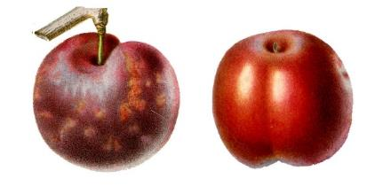 | Caledonian, Howell's Large, Imperial, Jenkins Imperial, Nectarine, Nectarine Plum, Peach, Peach Plum, Prune Pêche, Rode Nectarine, Rote Nectarine | voor 1834 | wrs Engeland | o |  |  | + |  |  |  | + |  |  | + | + | + |  |  | + |  |  |  | + |  |  |  |  |  |  |  |  | als hoogstam geringere vruchtbaarheid |  | half aug | middelgroot, rond, naar de steel sterk afgeplat en naar de onderzijde iets afgeplat | paars tot blauw zwart met wat rood vermengd en witte, onregelmatig verdeelde, stippen; aan de zonzijde een kersenrode blos; dun, wit blauw waas | groenig, met wat bruingeel; vrij vast, zeer saprijk | aangenaam zoet |  |  |  |  |  |  |  |  |  |  | ++
New Golden Drop |  | zie Coe's Golden Drop
New Orleans |  | zie Monsieur Hâtif
New Washington |  | zie Washington
Noire Hative |  | zie Précoce de Tours
Oeil de Boeuf |  | zie Blauwe Eierpruim
Oeuf Rouge |  | zie Rode Eierpruim
Olijfpruim |  | zie Isle Verte
Ongersche Quets |  | zie Hongaarse Kwets
Ontario |  | Ontario Pflaume | 1874 | Verenigde Staten (geïntroduceerd door Ellwanger en Barry, boomkwekers uit Rochester. In Europa ingevoerd door de Tuinbouwinrichting Simon Louis Frères uit Plantières-les-Metz in 1874) | o |  | vroeg | ++ | - |  | - | + | + | + |  | + |  |  |  | + |  |  |  | + |  |  |  |  |  |  |  |  | stelt weinig eisen; wordt sterk door wespen bezocht | vroeg | begin aug - half aug | vrij groot met taaie huid, vrijwel rond | groengeel met groene vlammen | stevig, matig sappig | zoet en smakelijk, licht bitter rond de pit |  |  |  | + |  |  |  |  |  |  | + |  |  |  |  |  |  |  |  | + |  |  |  |  |  | ++ |  | - |  |  |  |  | - | +
Ontario Pflaume |  | zie Ontario
Opal |  |  | 1925 | Zweden (gewonnen uit een kruising van 'Early Favourite' met 'Reine Claude d'Oullins' door het Statens Trädgardsförsökinstitutet, Alnarp en in 1946 in de handel gebracht) | + |  | vroeg | + | + | o | - | + | + | + |  |  |  |  |  | + |  | + | + |  |  |  |  |  |  |  |  |  |  | vroeg | eind jul - begin aug | klein tot middelgroot, eirond | paarsrood tot blauw op gele ondergrond, matig bedauwd | stevig, sappig, steen tamelijk los | zoet met lichtzure ondertoon, uitstekend aroma |  |  | + | + | + |  |  |  |  |  | ++ | vruchten vallen snel bij rijpheid |  |  |  |  |  |  |  | - |  |  |  |  |  | o |  | o |  |  |  |  | o |  | gezond
Ottomanische Kaiserpflaume |  | zie Impériale Ottomane
Ouillins Reineclaude |  | zie Reine Claude d'Oullins
Oullins Gage |  | zie Reine Claude d'Oullins
Oullin's Gage |  | zie Reine Claude d'Oullins
Oullins Golden |  | zie Reine Claude d'Oullins
Oullins Golden Gage |  | zie Reine Claude d'Oullins
Oullins Reneklode |  | zie Reine Claude d'Oullins
Paars kroosje |  | zie Prune Cerise
Paarse Eierpuim |  | zie Rode Eierpruim
Paarse Perdrigon |  | zie Perdrigon Violet
Palmese Tetjes |  | zie Early Prolific
Pamelse Datjes |  | zie Early Prolific
Parker's Mammoth |  | zie Washington
Paterskloten |  | zie Belle de Louvain
Pauzen |  | zie Monsieur Hâtif
Peach |  | zie Nectarinepruim
Peach Plum |  | zie Nectarinepruim
Pêche |  | zie Nectarinepruim
Percksche Blauwe |  | zie Bleue de Belgique
Perdrigon Rouge |  |  | voor 1850 |  |  |  |  |  |  |  |  |  |  |  |  |  |  |  |  |  |  |  |  |  |  |  |  |  |  |  |  |  |  |  | sep | klein, langwerpig | rood violetkleurig | smeltend, zeer geurig | goed
Perdrigon Violet |  | Blue Perdrigon, Brignole Violet, Paarse Perdrigon, Prune de Brignoles, Prunier Perdrigon, Violetter Perdrigon | zeer oud | Italië |  |  |  |  |  |  |  |  |  |  |  |  |  |  |  |  |  |  |  |  |  |  |  |  |  |  |  |  |  |  | eind aug - begin sep | klein tot middelgroot, hoogrond, wat breder aan de bovenkant met een ondiepe naad aan de wat platte kant | roodpaarse tot donkerpaarse vrucht met veel minieme kleine bruine vlekjes en bedekt met een witgrijze waas | groengeel tot oranjegeel, fijn, stevig | zeer zoet, een tikkeltje bitter en geparfumeerd |  |  |  |  | + |  |  |  |  |  | ++
Pershore |  | zie Yellow Pershore
Perzikpruim |  | Prune Pêche en ten onrechte ook een synoniem voor Monsieur Hâtif | oud |  | + |  |  | o | + |  |  | + | + | + |  | + |  |  |  | + |  |  |  | + |  |  |  |  |  |  |  |  |  | laat | half jul - eind jul | klein, rond | rood op groengele ondergrond |  |  |  |  |  |  |  |  |  |  |  |  | ++ | vruchten laten snel los van de steel |  |  |  |  |  |  |  | +
Petite Bricette |  | zie Gele Catharinapruim
Phillip I |  | zie Washington
Phillippe Premier |  | zie Washington
Plum de l'Inde |  | zie Pond's Seedling
Pond's Sämling |  | zie Pond's Seedling
Pond's Seedling |  | Harry's Monarch, Plum de l'Inde, Pond's Sämling, Red Egg en ten onrechte ook als synoniem gebruikt voor Monsieur Hâtif | voor 1830 | wrs Engeland (het ras was opgenomen in de catalogus van de Chiswick Garden Trials van de Royal Horticultural Society) | + |  |  | ++ |  |  |  | + |  |  |  | + | + |  |  | + |  |  | + | + |  |  |  |  |  |  |  |  | hoogstam alleen op beschutte plaatsen | laat | begin sep - half sep | zeer dik, eivormig | purper karmozijn rood | geelachtig, zacht, niet saprijk | zoet zonder geur |  |  | + |  | ++ |  |  | ++ | + |  |  |  |  |  |  |  |  |  |  |  |  |  |  |  |  |  |  | +
Pozegaca |  | zie Hauszwetsche
Précoce de Tours |  | Amelie Noir, Early Violet, Noire Hative, St. Janspruim, St. Jean, Violet de Tours, Zwarte Amelie Pruim | voor 1755 | Frankrijk (beschreven in 1755) |  |  |  |  |  |  |  |  |  |  |  |  |  |  |  |  |  |  |  |  |  |  |  |  |  |  |  |  |  | vroeg | eind jul - begin aug | klein, ovaal | donkerblauw tot zwartblauw | geel, matig stevig, sappig | lichtzuur, zoet, met een rijke smaak wanneer ze rijp zijn |  |  |  |  | ++ |  |  |  |  |  | ++
President |  |  | voor 1900 | Engeland (gewonnen door Thomas Rivers uit Sawbridgeworth, Herts. en door hem in 1901 geïntroduceerd) | + |  |  | ++ | o |  |  | + |  |  |  |  |  |  |  |  |  |  |  |  |  |  |  |  |  |  |  |  | op een beschutte plaats | vroeg | eind sep - begin okt | zeer groot, ovaal | paarsblauw tot donkerblauw met een licht waas | heldergeel tot oranjegeel, stevig, sappig, pit laat gemakkelijk los | zoet met een aangenaam aroma | + |  |  | + | + |  |  |  | ++ |  | + | de boom kleurt mooi geel in de herfst
Prince Englebert |  |  | ca 1842 | België (gewonnen door boomkweker Scheidweiler te Gent uit een open bestuiving van de 'Prune d'Autriche') | o |  |  | + |  |  |  |  |  |  |  |  |  |  |  |  |  |  |  |  |  |  |  |  |  |  |  |  |  |  | eind aug | zeer groot, ovaal tot langwerpig | diep paars tot blauwzwart met veel kleine bruine stippen | geelgroen, stevig, grof, matig sappig, pit laat moeilijk los | rins-zoet met veel zuren en zeer aromatisch. |  |  |  |  | ++ |  |  |  |  |  | o
Prinzessinpflaume |  | zie Rode Eierpruim
Pruimedant |  | zie Italiaanse Kwets
Prune aux Oeufs |  | zie Washington
Prune Cerise |  | Avantpruim, Cerisette, Ecarlate, Paars kroosje, Rote Kirschpflaume | zeer oud | (pruimenpitten van kroosjes kwamen al vanaf het neolithicum en de bronstijd in de nabijheid van menselijke activiteit voor. De eerste geschreven bronnen over cultivatie komen uit de Romeinse tijd en de eerste illustraties van benoemde variëteiten verschenen in de 16de eeuw, Thans bekende variëteiten zijn o.a. Dura, Manor en Sapa) |  |  |  | + |  |  |  | + | + | + | + | + |  |  |  | + |  |  | + | + |  |  |  |  |  |  |  |  | veel gebruikt als een matig groeiende onderstam | vroeg | begin aug - half aug | klein, hartvormig | soms wit of geel, maar meestal rood, blauw of paars |  | matig |  |  |  | ++ |  |  |  |  |  |  | ++ | meer geschikt voor onderstammen |  |  |  |  |  |  |  | o |  |  |  |  |  |  |  | +
Prune d'Abricot |  | zie Rode Abrikozenpruim
Prune d'Abricot Rouge |  | zie Rode Abrikozenpruim
Prune d'Agen |  | Agener Pflaume, D'Agen, Prune d'Ente |  | Frankrijk (geïntroduceerd door Benedictijner monniken die terugkeerden van kruistochten) | o |  |  | ++ |  |  |  |  |  |  |  |  |  |  |  |  |  |  |  |  |  |  |  |  |  |  |  |  |  | vroeg | eind aug - begin sep | ovaalvormig | dieprood, bijna paars | goudgeel, steen laat gemakkelijk los | zeer zoet, zeer aangenaam |  | ++ |  | ++ | + |  |  |  |  |  | ++ |  |  |  |  |  |  |  |  |  |  |  |  |  |  |  |  |  |  |  |  |  |  |  | gezond
Prune d'Altesse |  | zie Hongaarse Kwets
Prune Damascener St. Joannis |  | zie Prune de St. Jean
Prune Datte |  | zie Hongaarse Kwets
Prune Datte Violette |  | zie Hongaarse Kwets
Prune Dauphine |  | zie Abricotée Blanche
Prune de Brignoles |  | zie Perdrigon Violet
Prune de Catalogne |  | zie Rode Eierpruim
Prune de Chipre |  | zie Rode Eierpruim
Prune de Monsieur |  | zie Witte Eierpruim
Prune de Monsieur Jaune |  | zie Monsieur Jaune
Prune de Namur |  | zie Hauszwetsche
Prune de Pape |  | zie Belle de Louvain
Prune de St. Jean |  | Johannespflaume, Prune Damascener St. Joannis |  | Frankrijk (wrs uit de omgeving van de Gironde) | - |  |  |  |  |  |  |  |  |  |  |  |  |  |  |  |  |  |  |  |  |  |  |  |  |  |  |  | op alle grondsoorten | vroeg | eind jun - begin jul | klein, rond | lichtgeel, roze gevlekt | geel, smeltend | zoet en zeer geurig |  |  |  |  |  |  |  |  |  |  |  | hele vroege soort
Prune d'Ente |  | zie Prune d'Agen
Prune d'Italie |  | zie Italiaanse Kwets
Prune d'Oeuf Blanche |  | zie Witte Eierpruim
Prune Jeaune Hative |  | zie Rode Eierpruim
Prune Monsieur |  | zie Monsieur Hâtif
Prune Pêche |  | zie Nectarinepruim
Prune Pêche |  | zie Perzikpruim
Prune Virginale |  | zie Dubbele Boerenwitte
Prunier Drap d'Or d'Esperen |  | zie Drap d'Or d'Esperen
Prunier Perdrigon |  | zie Perdrigon Violet
Prunus domestica elongata |  | zie Hongaarse Kwets
Purple Egg |  | zie Rode Eierpruim
Purple Gage |  | zie Reine Claude Violette
Purple Gage |  | zie Victoria
Purple Pershore |  | Martin's Seedling | ca 1900 | Engeland (een knopmutant van 'Pershore') | o |  |  | + | - |  |  | + | + | + |  | + |  |  |  | + |  |  | + | + |  |  |  |  |  |  |  |  |  | midden | eind aug - half sep | middelmatig groot, langwerpig en eivormig | donkerpaars met forse waslaag | geel, stevig |  |  |  | ++ | ++ | ++ |  |  |  | ++ |  |  | goede stamvormer |  |  |  |  |  |  |  |  |  |  |  |  |  | - |  | -
Queen Victoria |  | zie Victoria
Quetsche Bleue d'Italie |  | zie Italiaanse Kwets
Quetsche Datte Violette |  | zie Hongaarse Kwets
Quetsche de Lorraine |  | zie Hauszwetsche
Quetsche de Namur |  | zie Hauszwetsche
Quetsche d'Italie |  | zie Italiaanse Kwets
Quillins Reneklode |  | zie Reine Claude d'Oullins
Red Egg |  | zie Pond's Seedling
Red Egg |  | zie Rode Eierpruim
Red Imperial |  | zie Rode Eierpruim
Red Magnum Bonum |  | zie Rode Eierpruim
Reine Claude Abricot Vert |  | zie Reine Claude Verte
Reine Claude Ancienne |  | zie Reine Claude Verte
Reine Claude Bleue |  | zie Reine Claude Violette
Reine Claude Comte d'Althan |  | zie Reine Claude d'Althan
Reine Claude Conducta |  | Conducta, is niet hetzelfde als Reine Claude d'Althan, waarvoor het in België, Duitsland en Italië ten onrechte als synoniem wordt gebruikt | voor 1940 | België | + |  |  |  |  |  |  | + | + |  |  | + |  |  |  | + |  |  |  | + |  |  |  |  |  |  |  |  |  | vroeg | half aug - eind aug | rond, iets kleiner en wat breder van boven dan Reine Claude d'Althan | donkerrood met paarse vlekken, bezaaid met grijze stipjes | gelig, zacht wat droog | zoet |  |  |  |  | ++
Reine Claude d'Althan |  | Althann Ringlo, Althanns Reneklode, Count Althans Gage, Graf Althanns Reineclaude, Graf Althans Reneklode, Reine Claude Comte d'Althan, en ten onrechte ook Reine Claude Conducta (België, Duitsland, Italië) | ca 1850 | Tsjechië (vermoedelijk ontstaan uit vrije bestuiving van Reine Claude (verte of dorée) en gevonden door Jan Prochaska, tuinman bij Michaël Graaf Althan te Swoyschitz, Bohemen. In 1867 voor het eerst beschreven) | + |  | midden | + | o |  | o | + | + | + |  | + |  |  |  | + |  |  |  | + | + |  |  |  | + |  |  |  | stelt weinig eisen aan bodem of klimaat | midden | eind aug - begin sep | middelgroot, vrijwel rond | gemarmerd blauw rood met veel dons | donkergeel, zeer saprijk, steen matig groot en laat gemakkelijk los | zoet, fijn aroma |  |  | + | + | + |  |  |  | + |  | ++ |  |  |  |  |  |  |  |  | - |  |  |  |  |  | - |  | o |  |  |  |  | + | +
Reine Claude de Bavay |  | Bavay's Reine Claude, Reine Claude de Bavay Hâtive, Reine Claude Monstreuse, Von Bavay's Renclode | 1841 | België (in 1841 gewonnen door majoor Esperen als zaailing van een Reine Claude. Door hem in 1843 vernoemd naar M. de Bavay, directeur van het Fruitteeltkundig Instituut en de Koninklijke Kwekerijen te Vilvoorde) | + |  | vroeg | + | + |  |  | + | + | + |  | + | + |  |  | + |  |  |  | + | + |  |  |  | + |  |  |  | zeer goed op iets zwaardere, vruchtbare bodems die voldoende kalkrijk zijn | vroeg | half sep - eind sep | dik en afgerond en matig groot | geelachtig groen tot goudgeel | vast, losse steen | goed van smaak |  |  |  |  |  |  |  |  |  |  | ++ |  |  |  |  |  |  |  |  |  |  |  |  |  |  | + |  | o |  |  |  |  | + | +
Reine Claude de Bavay Hâtive |  | zie Reine Claude de Bavay
Reine Claude de Braunau |  | zie Abricotée de Braunau
Reine Claude de Juillet |  |  |  | Frankrijk | o |  |  | o |  |  |  | + | + |  |  |  |  |  |  |  |  |  |  |  |  |  |  |  |  |  |  |  |  | laat | eind jul - begin aug |  | groen met gele ondergrond |  |  |  |  |  |  |  |  |  |  |  |  | ++ | vruchten laten snel los van de steel |  |  |  |  |  |  |  | + |  |  |  |  |  |  |  | o
Reine Claude Diaphane |  | zie Transparent Gage
Reine Claude Dorée |  | zie Reine Claude Verte
Reine Claude d'Oullins |  | Fausse Reine Claude, Massot, Oullins Gage, Oullins Golden, Oullins Golden Gage, Ouillins Reineclaude, Oullins Reneklode, Quillins Reneklode, Reine Claude Précose, Reneklode von Oullins, en ten onrechte ook Washington (Zld) | begin 1800 | Frankrijk (toevalszaailing gevonden door M. Filliand te Colligny en door boomkweker M. Massot (père) te Oullins bij Lyon rond 1860 in de handel gebracht) | ++ |  | laat | + | o |  |  | + | + | + | + | + | + |  |  | + |  |  | + | + | + |  | + |  | + |  |  |  | op beschutte plaatsen | vroeg | begin aug - half aug | groot, vrijwel zuiver rond; steen matig groot, vruchtvlees laat slecht los | helder, bleekgeel met groene onderkleur en met rode stippen bij de steel | geel/groenachtig en vast, zeer saprijk | zoet, aangenaam van smaak | ++ | + |  | ++ | + | ++ |  |  | ++ |  | ++ | tere schil |  |  |  |  |  |  |  | - |  |  |  |  |  |  |  | - |  |  |  |  | + | ++
Reine Claude Hoefer |  | zie Reine Claude Verte
Reine Claude Monstreuse |  | zie Reine Claude de Bavay
Reine Claude Précose |  | zie Reine Claude d'Oullins
Reine Claude Sweykhuizen |  | zie Reine Claude Verte
Reine Claude Transparente |  | zie Transparent Gage
Reine Claude van Beers |  | zie Reine Claude Verte
Reine Claude van Schouwen |  |  | 1943 | Nederland (mutant van Reine Claude d'Oullins, in Zierikzee gevonden door Gebr. J.C. en P.C. van 't Westeinde, 's-Heer Arendskerke, Zeeland) | ++ |  | laat | + | o |  |  | + | + | + | + | + | + |  |  | + |  |  | + | + | + |  | + |  | + |  |  |  | op beschutte plaatsen | midden | begin aug - half aug | groot, rond | roodrood,bij rijpheid meer paarsblauw op een gele ondergrond | groenchtig, sappig, steen kleeft iets | zoet met goede smaak |  | + |  | + | + |  |  |  |  |  | ++ | tere schil, kort bewaarbaar |  |  |  |  |  |  |  | - |  |  |  |  |  |  |  | - |  |  |  |  | + | ++ | gezond
Reine Claude Verte |  | Almindelig Gron Reine Claude, Damas Vert, Dauphine, Green Gage, Groene Reine Claude, Grosse Grüne Reneklode, Grote Groene Reineclaude, Gute Grüne, Reine Claude Abricot Vert, Reine Claude Ancienne, Reine Claude Dorée, Ringelot, Vanlig. Gron. Reine Claude, Trompe, Trompe Valet, Verdacia, Zuckerpflaume (er bestaan een aantal typen die zeer moeilijk van elkaar te onderscheiden zijn: Reine Claude Hoefer, Reine Claude Sweykhuizen en Reine Claude van Beers) | zeer oud | wrs Armenië of Syrië (in Frankrijk sinds de 15e eeuw geteeld en naar koningin Claudia, de vrouw van koning Frans I (1494-1547) vernoemd. Sinds 1670 in geheel Europa bekend) | o |  | midden | o | + |  | o | + | + | + | + | + | + |  |  | + |  | + |  | + | + |  |  |  | + |  |  |  | warme, beschutte plaats op voedselrijke grond; veel bezocht door wespen | midden | eind aug - begin sep | tamelijk klein, bijna rond, iets afgeplat | groen met soms rode/bruine vlekjes en stippen; bij rijpheid groengeel, waslaag | groengeel, vast, matig saprijk, steen hecht soms iets | uitstekend met een fijn, herkenbaar aroma | ++ | ++ | + | ++ | ++ | + |  |  |  |  | ++ | barst snel bij slecht weer |  |  |  |  | + | + |  | - |  |  |  |  |  | - |  | - |  |  |  |  | o | + | gezond
Reine Claude Verte Superieur |  | zie Denniston's Superb
Reine Claude Violette |  | Blaue Reineclaude, Die Violette Königin Claudie, Purple Gage, Rhine Claude Violette, Violet Gage, Violet Queen Gage | voor 1834 |  | + |  |  | ++ | + |  |  | + | + | + | + | + | + |  |  | + |  | + | + | + | + |  |  |  | + |  |  |  |  | midden | eind aug - begin sep | tamelijk klein tot middelgroot, iets breder dan hoog, aan boven- en onderkant wat afgeplat | dof roodpaars tot paars, waar wat groen door heen schijnt aan de zonzijde blauwpaars met veel gele puntjes en met een licht witblauw dauw bedekt | groengeel vruchtvlees, stevig maar erg fijn, zeer sappig, smeltend | zeer zoet met heerlijk Reine Claude aroma |  | + |  |  |  |  |  |  |  |  | ++
Reine Victoria |  | zie Victoria (ten onrechte ook als synoniem gebruikt voor Sharp's Emperor)
Reisensteiner Zwetsche |  | zie Gele Kwets
Reitzensteiner Zwetsche |  | zie Gele Kwets
Reizensteiner Gelbe Zwetsche |  | zie Gele Kwets
Reneklode von Oullins |  | zie Reine Claude d'Oullins
Rhine Claude Violette |  | zie Reine Claude Violette
Ringelot |  | zie Reine Claude Verte
Rivers Early Apricot |  | zie Early Transparent Gage
Rivers Early Prolific |  | zie Early Prolific
Rode Abrikoos |  | zie Rode Abrikozenpruim
Rode Abrikozenpruim |  | Abricotée Rouge, Abrikoospruim, Apricot Cage, Fürstenzeller Pflaume, Fürstenzeller Reneklode, Leuvense Pruim, Prune d'Abricot, Prune d'Abricot Rouge, Rode Abrikoos, Rote Abrikosenpflaume | voor 1805 |  | + |  |  | ++ |  |  |  | + | + | + | + | + | + |  |  | + |  |  |  | + | + | + |  | + | + |  |  |  |  | midden | eind aug - begin sep | vrij groot, rond ovaal, diep brede naad; schil licht ruw | gelig met enkele roze-paarse vlekken en een rode blos | elig tot goudgeel, zacht, wat droog, sappig | aangenaam zoet, licht zuur |  |  |  |  |  |  |  |  |  |  | ++ | voortreffelijke pruim |  |  |  |  |  |  |  |  |  |  |  |  |  |  |  |  |  |  |  |  |  | +
Rode Eierpruim |  | Askew's Purple Egg, Cataloniepruim (Westland), Dame Aubert Rouge, Great Imperial Plum, Florence, Fluweelpruim (Westland), Impériale, Impériale Rouge, Mogul Rouge, Oeuf Rouge, Paarse Eierpuim, Prune de Catalogne, Prune de Chipre, Purple Egg, Red Egg, Red Imperial, Red Magnum Bonum, Rote Österreichische Marunke, St. Barnabe en ten onrechte ook als synoniem gebruikt voor Belle de Louvain | zeer oud |  | + |  |  | ++ |  |  |  | + | + | + | + | + | + |  |  | + |  |  |  | + |  |  | + |  | + |  |  |  | verlangt veel licht en lucht | midden | eind aug - begin sep | groot, ovaal, wat flesvormig, bij de steel iets ingesnoerd | bleek rood bij rijping paars tot paarsrood aan de zonzijde wat donkerder gekleurd of gevlamd, met talrijke, kleine, grauwe stippen en een dun, witblauw waas | geel, onder de schil iets rozerood, matig vast, saprijk | smeltend, verfrissend |  |  |  | ++ |  |  |  |  | ++ |  | ++
Rode Kwets |  | zie Giant Prune
Rode Nectarine |  | zie Nectarinepruim
Roggepruim |  | zie Early Prolific
Romanete vinesti |  | zie Hauszwetsche
Roode Eijerpruim |  | zie Rode Eierpruim
Rote Abrikosenpflaume |  | zie Rode Abrikozenpruim
Rote Eierpflaume |  | zie Rode Eierpruim
Rote Kaiserin |  | zie Rode Eierpruim
Rote Kaiserpflaume |  | zie Rode Eierpruim
Rote Kirschpflaume |  | zie Prune Cerise
Rote Marunke |  | zie Rode Eierpruim
Rote Nectarine |  | zie Nectarinepruim
Rote Österreichische Marunke |  | zie Rode Eierpruim
Rouge de Denniston |  | zie Denniston's Superb
Royale de Tours |  | Blauwe Koningspruim, Diels Koningspflaume, Köningspflaume von Tours | zeer oud | Frankrijk |  |  |  |  |  |  |  |  |  |  |  |  |  |  |  |  |  |  |  |  |  |  |  |  |  |  |  |  |  | vroeg | jul - aug | groot en rond | aan één kant violetkleurig en aan de andere helder rood | geel | zeer goed, zeer zoet
Ruth Gerstetter |  |  | 1920 | Duitsland (gewonnen uit een kruising van 'Czar' met 'Gute von Bry' door Adolf Gerstetter te Besigheim, Württemberg en in 1932 in de handel gebracht) | o |  | zeer vroeg | o | o |  | ++ | + | + | + |  |  |  |  |  |  |  |  |  |  |  |  |  |  |  |  |  |  | vruchten vallen gemakkelijk van de steel af; niet op Myrobalan | vroeg | eind jun - half jul | afgerond, tamelijk diepe groef | violet roodachtig met lichte dons | groenachtig, vast , pit laat gemakkelijk los | zoet en goed | + |  |  | + | ++ |  |  |  | + |  | + |  |  |  |  |  |  |  |  | + |  |  |  |  |  |  |  |  |  |  | +
Sainte Catherine |  | zie Gele Catharinapruim
Sanctus Hubertus |  | Blauwe van Rillaar | voor 1966 | België (gewonnen uit een kruising van 'Mater Dolorosa' (= 'Early Laxton' x 'Reine Claude Verte') met 'Early Rivers' door Eugène Swerts uit Grimmerlingen en in 1966 door N.V. Frugorex uit Gorsem geïntroduceerd) | - |  | vroeg | ++ | o |  |  | + | + | + |  | + |  | + |  | + |  | + |  | + |  |  |  |  |  |  |  |  |  | midden | eind jul -begin aug | klein, ovaal | blauw, berijpt | geel, sappig | friszuur |  |  | + |  |  |  |  |  |  |  | ++ | kort bewaarbaar |  |  |  |  |  |  |  |  |  |  |  |  |  | ++ |  | - |  |  |  |  | + | ++
Schone van Leuven |  | zie Belle de Louvain
Schöne von Löwen |  | zie Belle de Louvain
Schweizer Zwetsche |  | zie Italiaanse Kwets
Semiana |  | zie Italiaanse Kwets
Sharp's Emperor |  | Impériale de Sharp, Sharp's Kaiserpflaume en ten onrechte ook Reine Victoria | voor 1860 | wrs Engeland | ++ |  |  | ++ |  |  |  | + |  |  |  | + |  |  |  | + |  |  |  | + |  |  |  |  |  |  |  |  |  |  | begin sep - half sep | middelgroot tot groot, ovaal, naad breed en ondiep | rood tot donkerblauwpaars, met wat bruingeel en dik wit bedauwd | groenig tot goudgeel, zacht, sappig, steen laat niet gemakkelijk los | aangenaam |  |  |  |  | + |  |  |  |  |  | + |  |  |  |  |  |  |  |  |  |  |  |  |  |  |  |  |  |  |  | +
Sharp's Kaiserpflaume |  | zie Sharp's Emperor
Späte Mirabelle |  | zie Gele Catharinapruim
Spindelpflaume |  | zie Gewöhnlicher Spilling
St. Barnabe |  | zie Rode Eierpruim
St. Catharine |  | zie Gele Catharinapruim
St. Janspruim |  | zie Précoce de Tours
St. Jean |  | zie Précoce de Tours
Steen op Steen |  | zie Betuwse Kwets
Steen op Steen |  | zie Hongaarse Kwets
Stinkers |  | zie Betuwse Kwets
Sucrin Vert |  | zie Reine Claude Verte
Superbe de Denniston |  | zie Denniston's Superb
The Czar |  | zie Czar
Tollenaarspruim |  |  |  |  |  |  |  |  |  |  |  | + |  |  |  |  |  |  |  | + |  |  |  |  |  |  |  |  |  |  |  |  |  | vroeg |  |  |  |  |  |  |  | ++ |  | + |  |  |  |  |  | +
Tonneboer |  | Bangertse Tonneboer, Westlandse Tonnenboer, Witte Kwets (Westland) | voor 1927 | Nederland (wellicht in het Westland ontstaan) | o |  | vroeg | ++ | o |  |  | + |  |  |  | + |  |  |  | + |  |  |  | + | + | + |  | + | + |  |  |  | vroeger ook gebruikt ls tussenstam | vroeg | begin aug - half aug | langwerpig matig van grote, ovaal tot eirond, van onder iets spits toelopend, ondiepe naad | geel met rode vlekjes | gelig, wat droog en deegachtig, steen zit vast | onvoldoende van smaak, flauw lichtzuur |  |  | ++ |  | + |  |  |  |  |  |  | als vulpulp in jams; ook gebruikt als een matig groeiende onderstam |  |  |  |  |  |  |  | o
Transparant Jaune |  | zie Transparent Gage
Transparent Gage |  | Transparant Jaune, Reine Claude Diaphane, Reine Claude Transparente | 1845 | Frankrijk (gewonnen door M. Lafay te Parijs) |  |  |  |  |  |  |  |  |  |  |  |  |  |  |  |  |  |  |  |  |  |  |  |  |  |  |  |  |  |  | eind aug - begin sep | middelgroot tot groot, rond tot hoogrond, aan boven- en onderkant sterk afgeplat, meer breed dan hoog, met een middeldiepe naad | geelgroen tot geel, haast doorzichtig, met rode stipjes en vlekjes en met een dunne haast doorzichtige roze blos. Bedekt met fijn blauwwit dons | groengeel tot diep geel, vast en zacht, zeer sappig, middelmatig fijn | zeer zoet vruchtvlees met een heerlijk en vol honingachtig Reine Claude aroma |  |  |  |  | ++ |  |  |  |  |  | ++
Trompe |  | zie Reine Claude Verte
Trompe Valet |  | zie Reine Claude Verte
Türkische gelbe Pflaume |  | zie Impériale Ottomane
Ungarische Dattelzwetsche |  | zie Hongaarse Kwets
Ungarische Eierpflaume |  | zie Witte Eierpruim
Ungarische Zwetsche |  | zie Hongaarse Kwets
Utility |  |  | 1905 | Engeland (in 1905 gewonnen uit een kruising van 'Jefferson' met 'Peach' door Thomas Laxton uit Bedford en in 1915 door het kwekershuis Laxton in de handel gebracht) | + |  |  | + |  |  |  | + |  |  | + | + |  |  |  | + |  |  |  | + |  |  |  |  |  |  |  |  |  | vroeg | begin aug - half aug | groot, bijna ovaal, maar aan onder- en bovenkant wat breed en afgeplat | roodpaars | fijn zacht, sappig | zoet met goed aroma |  |  |  |  | + |  |  |  |  |  | ++ |  |  |  |  |  |  |  |  |  |  |  |  |  |  | +
Vanlig. Gron. Reine Claude |  | zie Reine Claude Verte
Verdacia |  | zie Reine Claude Verte
Vert Bonne |  | zie Reine Claude Verte
Verte Bonne |  | zie Reine Claude Verte
Victoria |  | Alderton, Dauphine, Denyers, Dronning Victoria, Drowing Victoria, Englische Pflaume, Königin Victoria, Purple Gage, Queen Victoria, Reine Victoria, Victoria Denyers, Victoria Drowing, Victoriablomme | voor 1840 | Engeland (toevalszaailing gevonden in een tuin te Alderton, Sussex en rond 1840 door Denyer te Brixton, Londen geïntroduceerd) | - |  | zeer vroeg | ++ | - |  |  | + | + | + |  | + | + |  |  | + |  | + | + | + |  |  |  |  |  |  | + |  | hoogstam op beschutte plaatsen | midden | half aug - eind aug | groot, eivormig | helderrood met sterke dauw, bleek goudgeel aan schaduwzijde | geel, zeer saprijk, steen vrij groot, laat goed los | aangenaam, aromatisch |  | + | ++ | ++ | ++ |  | + |  |  |  | ++ | voor een goede smaak wel flink dunnen |  |  |  |  |  |  |  |  |  |  |  |  |  | + |  | ++ |  |  | + |  | +
Victoria Denyers |  | zie Victoria
Victoria Drowing |  | zie Victoria
Victoria Pflaume |  | zie Victoria
Victoriablomme |  | zie Victoria
Vilvoordse |  | zie Early Prolific
Violet de Tours |  | zie Précoce de Tours
Violet Gage |  | zie Reine Claude Violette
Violet Queen Gage |  | zie Reine Claude Violette
Violette Dattelzwetsche |  | zie Hongaarse Kwets
Violette Jerusalemspflaume |  | zie Blauwe Eierpruim
Violette Kaiserpflaume |  | zie Rode Eierpruim
Violetter Perdrigon |  | zie Perdrigon Violet
Virginale |  | zie Dubbele Boerenwitte
Virginale à Fruit Blanc |  | zie Dubbele Boerenwitte
Virginale Blanche |  | zie Dubbele Boerenwitte
Von Bavay's Renclode |  | zie Reine Claude de Bavay
Von Wangenheim's Pflaume |  | zie Wangenheims Frühzwetsche
Voyageur |  |  | 1963 | (zaailing van 'Ruth Gerstetter') | o |  | vroeg | + |  |  | - |  |  |  |  |  |  |  |  |  |  |  |  |  |  |  |  |  |  |  |  |  |  | midden | half aug - eind aug | redelijk groot en langwerpig | donkerblauw | geel, stevig en sappig | zeer goed |  |  |  |  |  |  |  |  |  |  | ++ |  |  |  |  |  |  |  |  |  |  |  |  |  |  |  |  |  |  |  |  |  |  | +
Vroege Orleans |  | zie Monsieur Hâtif
Vroege Reine Claude |  | zie Early Transparent Gage
Vroege Tolse |  |  | 1960 | Nederland (een waarschijnlijk ouderras is Monsieur Hâtif, gewonnen door Joh. van Dam, Opheusden en omsteeks 1960 geïntroduceerd) | ++ |  |  | o |  |  |  | + |  |  |  |  |  |  |  | + |  |  |  |  |  |  |  |  |  |  |  |  |  | midden | eind jul - begin aug | klein, eirond, iets groter dan een kers | paars | sappig | zoet, goede frisse smaak |  |  |  |  |  |  |  |  |  |  |  |  |  |  |  |  |  |  |  |  |  |  |  |  |  |  |  |  |  |  |  |  |  |  | zeer gezond
Wahre Blaue Eierpflaume |  | zie Blauwe Eierpruim
Wangenheim |  | zie Wangenheims Frühzwetsche
Wangenheims Frühzwetsche |  | Von Wangenheim's Pflaume, Wangenheim | 1837 | Duitsland (gevonden in de tuin van en vernoemd naar Freiherr von Wangenheim te Brülheim bij Gotha) | + |  |  | + |  |  |  |  |  |  |  |  |  |  |  |  |  |  |  |  |  |  |  |  |  |  |  |  |  |  | eind aug - begin sep | middelgroot, rond en pruimvorig | donkerpaarsblauw, sterk bedauwd | groen tot geelgroen, dat bij volledige rijpheid rood verkleurd, stevig, matig sappig | zeer zoet met mild zuur en kruidig | ++ |  |  | ++ | ++ |  |  |  |  |  | ++
Warwickshire Drooper |  |  | oud | Engeland (waarschijnlijk omgeving West Midlands, want daar voor 1920 erg bekend geworden) | + |  |  | ++ |  |  |  | + | + | + |  |  |  |  |  | + |  |  |  |  |  |  |  |  |  |  |  |  |  | midden | half sep - eind sep | groot , ovaal | geel met groene strepen en bruinrode stippen en vlekjes | geel, sappig | zoet, fijn aroma | ++ |  | ++ | ++ | ++ |  |  |  |  |  | + | voor goede smaak is veel zon nodig, met name in begin september. Werd vroeger ook wel gefermenteerd tot een alcoholische drank met de naam 'Plum Jerkum' die naar verluidt het hoofd helder maakte maar de benen verlamde |  |  |  |  |  |  |  |  |  |  |  |  |  |  |  |  |  |  |  |  |  | +
Washington |  | Bolmar, Bolmar's Washington, Die Washington, Eierpflaume, Eierpruim, Franklin, Franklin Bolmar, Irving's Bolmar, Jackson, New Washington, Parker's Mammoth, Phillippe Premier, Prune aux Oeufs, Washington Jaune en in Zeeland ten onrechte als synoniem gebruikt voor Reine Claude d'Oullins | ca 1800 | Verenigde Staten (waarschijnlijk uit zaad van een Reine Claude ontstaan op een boederij van dhr Delancey ten oosten van Bowery bij New York. Vernoemd naar de Amerikaanse president) | + |  |  | ++ | o |  |  | + | + | + | + | + | + |  |  | + |  |  | + | + | + | + |  |  | + |  | + |  | op beschutte standplaats | laat | eind aug - begin sep | groot, vrijwel zuiver rond, matig grote steen | geelgroen met aan zonzijde roode vlekjes | geel, zeer saprijk | zoet, fijn aroma |  | + | + | ++ | ++ |  |  |  |  |  | ++ | ook confijten
Washington Jaune |  | zie Washington
Washington Pflaume |  | zie Washington
Washington Plum |  | zie Washington
Waterloo |  | zie Coe's Golden Drop
Weisse Eierpflaume |  | zie Witte Eierpruim
Weisse Holländische Pflaume |  | zie Witte Eierpruim
Weisse Jungfernpflaume |  | zie Dubbele Boerenwitte
Weisse Kaiserin |  | zie Witte Eierpruim
Weisse Kaiserpflaume |  | zie Witte Eierpruim
Weisser Kaiser |  | zie Witte Eierpruim
Wentworth |  | zie Witte Eierpruim
Westlandse Tonnenboer |  | zie Tonneboer
White Egg Plum |  | zie Witte Eierpruim
White Gage |  | zie Denniston's Superb
White Holland |  | zie Witte Eierpruim
White Imperatrice |  | zie Witte Eierpruim
White Imperial |  | zie Witte Eierpruim
White Magnum Bonum |  | zie Witte Eierpruim
White Mogul |  | zie Witte Eierpruim
Wichtertjes (Dr) |  | zie Kroosje
Wilmot's Early Orleans |  | zie Monsieur Hâtif
Wilmot's Green Gage |  | zie Reine Claude Verte
Wilmot's Late Green Gage |  | zie Reine Claude Verte
Wilmot's New Green Gage |  | zie Reine Claude Verte
Wilmot's Orleans |  | zie Monsieur Hâtif
Witte Abrikozenpruim |  | zie Dubbele Boerenwitte
Witte Eierpruim |  | Askew's Golden Egg, Dame Aubert Blanche, Dame Aubert Jaune, Egg Plum, Gelbe Eierpflaume, Gelbe Marunke, Grosse Glanzende Albertspflaume, Grosse Luisante, Grote Gele Eierpruim, Herenpruim, Impériale Blanche, Magnum Bonum White, Prune d'Oeuf Blanche, Wentworth, White Holland, White Magnum Bonum, White Mogul, Witte Keizerinnepruim, Yellow Egg Plum, Yellow Magnum Bonum | rond 1500 | wrs Frankrijk | + |  |  | o |  |  |  | + | + | + |  | + |  |  |  | + |  |  |  | + | + | + |  |  | + |  | + |  | geschikt voor dessert als op zeer warme standplaats geplant | midden | aug - begin sep | groot ovaal met afplatting, diepe smalle groef | donkergele huid met dons | geel, sappig |  |  |  |  | ++ | + |  | + | + | ++ |  | +
Witte Eijerpruim |  | zie Witte Eierpruim
Witte Keizerinnepruim |  | zie Witte Eierpruim
Witte Kroosjespruim |  | zie Enkele Boerenwitte
Witte Kwets (Westland) |  | zie Tonneboer
Witte Wijnpruim |  | ten onrechte een synoniem voor Dubbele Boerenwitte |  |  |  |  |  |  |  |  |  | + | + | + |  | + |  |  |  | + |  |  |  | + | + | + |  | + | +
Wittekens |  | zie Dubbele Boerenwitte
Yellow Egg |  | zie Yellow Pershore
Yellow Egg Plum |  | zie Witte Eierpruim
Yellow Magnum Bonum |  | zie Witte Eierpruim
Yellow Perdrigon |  | zie Mirabelle de Nancy
Yellow Pershore |  | Pershore, Yellow Egg | ca 1827 | wrs Engeland (een toevalszaailing gevonden door George Crooke uit Gigbridge Pershore, Worchestershire en veel aangeplant in Worcestershire) | o |  |  | + | - |  |  | + |  |  |  | + |  |  |  | + |  |  | + | + |  |  |  |  |  |  |  |  |  | midden | eind aug - half sep | middelgroot, lang ovaal, wat peervormig met een flauwe hals bij de steel en ondiepe naad | dikke kanariegele tot okergele schil, met groen puntjes en blauwgroen dauw | geel stevig, wat droog | flauwzoet |  |  | ++ | ++ | ++ |  |  |  | ++ |  |  | ook gebruikt als een vrij krachtig groeiende onderstam |  |  |  |  |  |  |  |  |  |  |  |  |  | - |  | -
Zimmer's Frühzwetsche |  |  | ca 1900 | Duitsland (als toevalszaailing in de tuin van wijnbouwer Leonhard Zimmer in Lauf nabij Bühl rond 1900 gevonden) | - |  |  | ++ |  |  |  |  |  |  |  |  |  |  |  |  |  |  |  |  |  |  |  |  |  |  |  |  | op zonnige en halfschaduwrijke standplaatsen; in het voorjaar krachtig terugsnoeien voor een compacte groei en een rijke vruchtzetting | vroeg | aug | groot, hoogrond | rood, via blauwpaars tot donkerblauw, sterk berijpt | groengeel, vast, sappig, pit laat gemakkelijk los | zeer zoet, fijn aroma | ++ |  |  |  | + |  |  |  | + |  | ++ | boom kleurt mooi oranjerood in de herfst
Zoete Kwets |  | zie Hauszwetsche, Giant Prune, Betuwse Kwets en de Italiaanse Kwets die in de volksmond vaak Zoete Kwets worden genoemd
Zuckerpflaume |  | zie Reine Claude Verte
Zwarte Amelie Pruim |  | zie Précoce de Tours

